SQL
Objective | Note

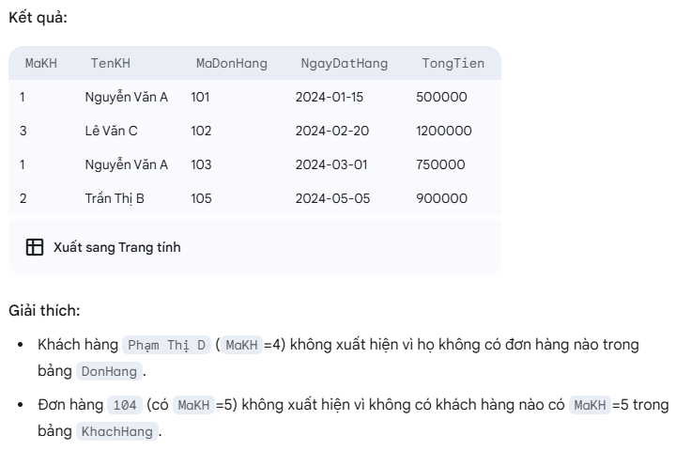
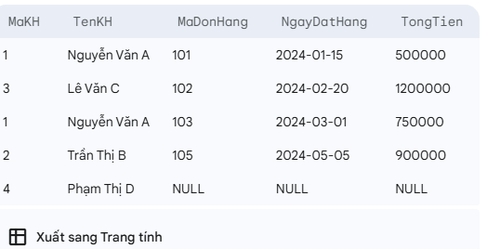
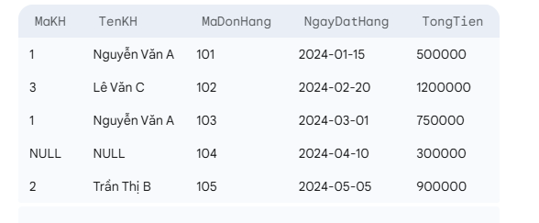
Phân biệt WHERE và HAVING trong SQL.SELECT CustomerID, SUM(Amount) AS TotalAmount FROM Orders GROUP BY CustomerID HAVING SUM(Amount) > 300; | WHERE: Được sử dụng để lọc các hàng (rows) trước khi nhóm (grouping) dữ liệu. Nó không thể sử dụng với các hàm tổng hợp (aggregate functions) như COUNT(), SUM(), AVG(). HAVING: Được sử dụng để lọc các nhóm (groups) dữ liệu sau khi các hàm tổng hợp đã được áp dụng. Nó luôn đi kèm với GROUP BY. Ví dụ: SELECT Department, COUNT(EmployeeID) FROM Employees WHERE Age > 25 GROUP BY Department HAVING COUNT(EmployeeID) > 5; (Lọc nhân viên trên 25 tuổi trước, sau đó nhóm theo phòng ban, rồi lọc những phòng ban có hơn 5 nhân viên).Sự khác biệt chính giữa WHERE và HAVING: WHERE: Lọc các hàng (rows) riêng lẻ. Không thể sử dụng các hàm tổng hợp (như SUM(), COUNT(), AVG(), MAX(), MIN()) trong mệnh đề WHERE trực tiếp trên các cột được tổng hợp. HAVING: Lọc các nhóm (groups). Luôn được sử dụng với GROUP BY và thường chứa các hàm tổng hợp trong điều kiện lọc. | 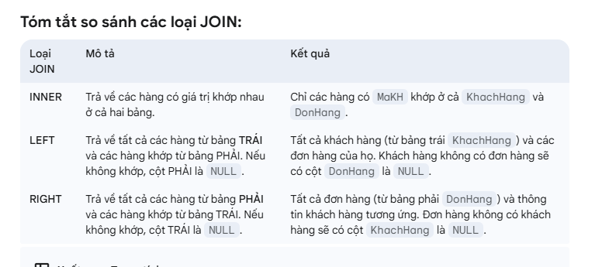 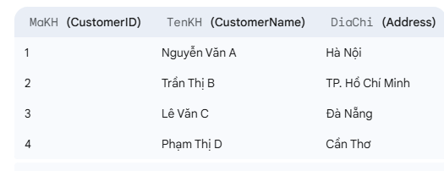 |  | 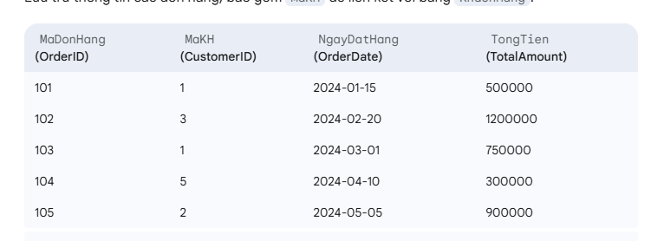
Giải thích các loại JOINs phổ biến trong SQL: INNER JOIN, LEFT JOIN, RIGHT JOIN, FULL OUTER JOIN. | INNER JOIN: Trả về các hàng khi có ít nhất một sự trùng khớp ở cả hai bảng. (Chỉ lấy phần giao nhau). LEFT JOIN (hoặc LEFT OUTER JOIN): Trả về tất cả các hàng từ bảng bên trái, và các hàng trùng khớp từ bảng bên phải. Nếu không có sự trùng khớp ở bảng bên phải, các cột từ bảng bên phải sẽ có giá trị NULL. RIGHT JOIN (hoặc RIGHT OUTER JOIN): Trả về tất cả các hàng từ bảng bên phải, và các hàng trùng khớp từ bảng bên trái. Nếu không có sự trùng khớp ở bảng bên trái, các cột từ bảng bên trái sẽ có giá trị NULL. FULL OUTER JOIN: Trả về tất cả các hàng khi có sự trùng khớp ở một trong hai bảng (union của Left Join và Right Join). Nếu không có sự trùng khớp, các cột tương ứng sẽ là NULL. (Ít được sử dụng trong MySQL, thay vào đó là UNION của LEFT JOIN và RIGHT JOIN).
Ví dụ : Giả sử bạn có hai bảng Orders (OrderID, CustomerID, OrderDate) và Customers (CustomerID, CustomerName). Viết câu lệnh SQL để lấy CustomerName và OrderID cho tất cả các đơn hàng. | SELECT C.CustomerName, O.OrderID FROM Customers C INNER JOIN Orders O ON C.CustomerID = O.CustomerID;(Hoặc LEFT JOIN nếu bạn muốn hiển thị cả những khách hàng chưa có đơn hàng nào, với OrderID là NULL).
Viết câu lệnh SQL để tính tổng lương của nhân viên theo từng phòng ban (Department). | SELECT Department, SUM(Salary) AS TotalSalary FROM Employees GROUP BY Department;
Phân biệt ORDER BY và GROUP BY. | GROUP BY: Được sử dụng để nhóm các hàng có giá trị giống nhau trong một hoặc nhiều cột thành các nhóm tóm tắt. Các hàm tổng hợp thường được sử dụng với GROUP BY. ORDER BY: Được sử dụng để sắp xếp tập hợp kết quả của một truy vấn theo thứ tự tăng dần (ASC) hoặc giảm dần (DESC) dựa trên một hoặc nhiều cột. Thứ tự thực hiện: GROUP BY được xử lý trước ORDER BY.
Tìm hiểu về transactions | Một transaction là một tập hợp các câu lệnh SQL (INSERT, UPDATE, DELETE...) được thực hiện như một đơn vị công việc duy nhất. Nó tuân theo nguyên tắc ACID. Tính nguyên tử: hoặc tất cả câu lệnh thực hiện thành công, hoặc không có gì thay đổi. Tính nhất quán: dữ liệu luôn ở trạng thái hợp lệ trước và sau transaction. Tính độc lập: các transaction không ảnh hưởng lẫn nhau khi chạy đồng thời. Tính bền vững: khi đã commit, dữ liệu sẽ tồn tại ngay cả khi hệ thống gặp sự cố. | BEGIN TRANSACTION: Bắt đầu một TRANSACTION COMMIT: Lưu các thay đổi vào cơ sở dữ liệu ROLLBACK: Hoàn tác các thay đổi nếu có lỗi SAVEPOINT: Tạo điểm đánh dấu để ROLLBACK một phần SET TRANSACTION: Thiết lập thuộc tính cho TRANSACTION (ví dụ: chỉ đọc) | BEGIN TRANSACTION; UPDATE Accounts SET Balance = Balance - 100 WHERE AccountID = 'A'; UPDATE Accounts SET Balance = Balance + 100 WHERE AccountID = 'B'; COMMIT;
Đánh index và tìm kiếm trong sql | Ưu điểm của Index - Tăng tốc độ truy vấn: Index giúp hệ quản trị cơ sở dữ liệu (DBMS) tìm kiếm dữ liệu nhanh hơn, đặc biệt với các bảng lớn. - Cải thiện hiệu năng SELECT: Các câu lệnh SELECT có điều kiện (WHERE, JOIN, ORDER BY, GROUP BY) sẽ chạy nhanh hơn khi có index phù hợp. - Đảm bảo tính duy nhất: Index loại UNIQUE giúp đảm bảo không có dữ liệu trùng lặp trong cột được đánh chỉ mục. - Hỗ trợ kiểm tra ràng buộc: Index trên khóa chính và khóa ngoại giúp kiểm tra nhanh tính toàn vẹn dữ liệu. - Tối ưu hóa tìm kiếm toàn văn bản: Với Full-text Index, bạn có thể tìm kiếm từ khóa trong chuỗi văn bản hiệu quả hơn. | Nhược điểm của Index - Làm chậm thao tác ghi dữ liệu: Các lệnh INSERT, UPDATE, DELETE sẽ chậm hơn vì DBMS phải cập nhật lại index sau mỗi thay đổi. - Chiếm dung lượng bộ nhớ: Mỗi index đều chiếm thêm không gian lưu trữ, đặc biệt khi có nhiều index trên một bảng. - Không hiệu quả với bảng nhỏ: Với bảng có ít bản ghi, việc đánh index có thể không mang lại lợi ích rõ rệt. - Không phù hợp với cột ít giá trị phân biệt: Ví dụ như cột gender chỉ có "Nam" và "Nữ" thì index sẽ không cải thiện tốc độ truy vấn nhiều. - Phức tạp khi thiết kế: Việc chọn đúng cột để đánh index đòi hỏi hiểu rõ về dữ liệu và cách truy vấn thực tế. | Mẹo sử dụng Index hiệu quả - Chỉ đánh index trên các cột thường xuyên được dùng trong điều kiện truy vấn (WHERE, JOIN, ORDER BY). - Tránh đánh index trên các bảng nhỏ hoặc cột thường xuyên bị cập nhật. - Sử dụng EXPLAIN để phân tích hiệu năng truy vấn và kiểm tra xem index có được sử dụng hay không.
 | CREATE TABLE Customers ( CustomerID INT PRIMARY KEY, Name VARCHAR(100), Email VARCHAR(100), City VARCHAR(50) ); | Bạn thường xuyên sắp xếp theo OrderDate, nên tạo index:CREATE INDEX idx_orderdate ON Orders(OrderDate);Truy vấn như: SELECT * FROM Orders ORDER BY OrderDate DESC; sẽ được tôi ưu hóa. | CREATE TABLE Products ( ProductID INT PRIMARY KEY, CategoryID INT, Price DECIMAL(10,2) );Bạn thường truy vấn theo cả CategoryID và Price, nên tạo index kết hợp: CREATE INDEX idx_category_price ON Products(CategoryID, Price); Truy vấn như: SELECT * FROM Products WHERE CategoryID = 3 AND Price < 100;sẽ chạy nhanh hơn.

Git
Objective | Note | Note

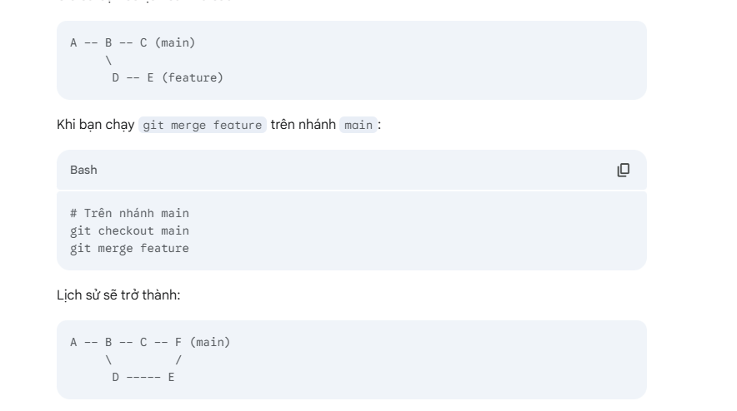
Các bước push code lên git | Các bước nhanh gọn để ghi nhớ: cd /duong/dan/den/du_an_cua_ban git init (Tạo hoặc chỉnh sửa tệp .gitignore) git add . git commit -m "Initial commit" (Tạo kho lưu trữ rỗng trên GitHub/GitLab/Bitbucket và sao chép URL) git remote add origin URL_KHO_LUU_TRU_CUA_BAN git push -u origin main (hoặc master)
phân biệt git merge và git rebase | Cả git merge và git rebase đều là các lệnh được sử dụng để tích hợp các thay đổi từ một nhánh này vào một nhánh khác trong Git. Tuy nhiên, chúng thực hiện việc này theo những cách rất khác nhau, dẫn đến lịch sử commit khác nhau và có những ưu nhược điểm riêng.
git merge | Khái niệm: git merge là cách phổ biến và đơn giản nhất để tích hợp các thay đổi. Nó tạo ra một "merge commit" mới, có hai hoặc nhiều commit cha, ghi lại quá trình tích hợp. Cách hoạt động: Khi bạn merge nhánh feature vào main, Git sẽ tìm điểm chung gần nhất giữa hai nhánh (common ancestor). Sau đó, nó tạo một commit mới (merge commit) mà chứa tất cả các thay đổi từ cả hai nhánh, đồng thời ghi lại sự kiện tích hợp này.Trong đó F là một merge commit mới, có C và E là các commit cha của nó.
Git Rebase | Khái niệm: git rebase là một cách thay thế để tích hợp các thay đổi. Thay vì tạo một merge commit, rebase sẽ di chuyển hoặc viết lại một chuỗi commit để chúng xuất hiện sau commit cuối cùng của nhánh đích. Nó tạo ra một lịch sử commit tuyến tính hơn (thẳng hàng). Cách hoạt động: Khi bạn rebase nhánh feature lên nhánh main, Git sẽ: Tìm điểm chung gần nhất giữa feature và main. Lưu trữ các thay đổi được giới thiệu bởi từng commit trên nhánh feature kể từ điểm chung đó. "Reset" nhánh feature về điểm chung. Áp dụng lại từng commit đã lưu trữ của feature lên trên commit cuối cùng của nhánh main theo thứ tự.Trong đó D' và E' là các commit mới được tạo ra (mặc dù nội dung thay đổi giống hệt D và E), nhưng chúng có commit cha là C (commit cuối cùng của main). Các commit D và E ban đầu trên nhánh feature sẽ bị loại bỏ. Sau đó, để cập nhật nhánh main, bạn có thể thực hiện một "fast-forward merge" (chỉ di chuyển con trỏ main đến E'): | 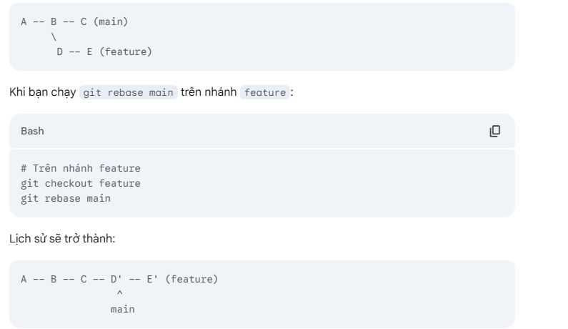 |  | 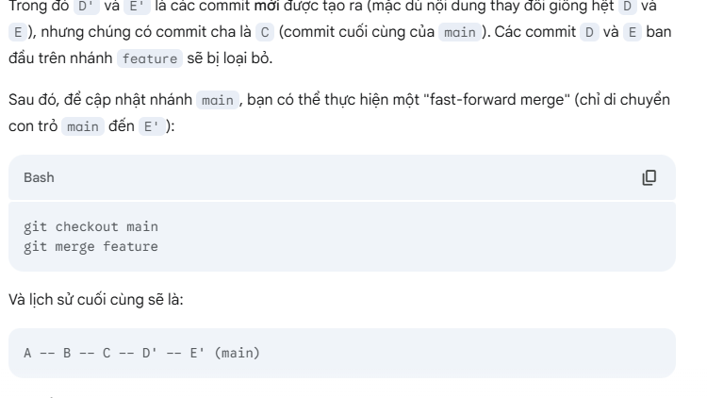
các lỗi gây ra xung đột trong git | 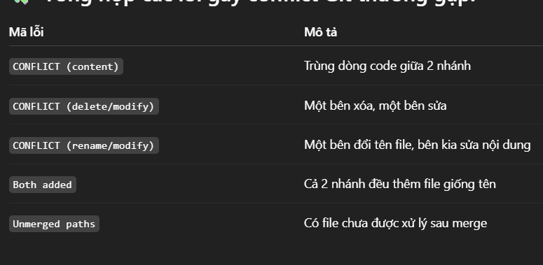 Hai người cùng sửa cùng một dòng trong cùng một file Ví dụ: // A sửa System.out.println("Xin chào"); // B sửa System.out.println("Chào bạn"); ➡️ Khi merge lại, Git không biết dùng dòng nào, dẫn đến conflict. 🧽 2. Một người sửa, người khác xoá dòng đó Ví dụ: Bạn sửa nội dung dòng 20 trong main.js. Người khác trên nhánh khác xoá dòng 20. ➡️ Git không biết nên giữ sửa hay xoá → gây xung đột. 📄 3. Cả hai thêm cùng tên file khác nội dung Ví dụ: Bạn tạo file LoginForm.jsx với nội dung A. Người khác cũng tạo LoginForm.jsx nhưng nội dung B. ➡️ Khi merge, Git không biết chọn file nào → xung đột file mới. 🔀 4. Merge hoặc Rebase nhánh có thay đổi mâu thuẫn Tình huống: Bạn đang ở nhánh feature và rebase lên main. main có sửa file config.json, feature cũng sửa file đó. ➡️ Lúc rebase, Git sẽ cố gắng phát lại commit của bạn trên main, nếu có xung đột → báo lỗi. 🔃 5. Merge/Rebase giữa các nhánh có commit lịch sử phức tạp Khi bạn rebase một nhánh đã từng merge nhiều lần, hoặc có commit chồng chéo, Git có thể bị rối lịch sử và gây conflict, nhất là khi: Sửa cùng file nhiều lần qua các nhánh khác nhau Không rõ commit nào là mới nhất (do squash, cherry-pick...) 🧨 6. Sửa xung đột không đúng cách gây lỗi tiếp theo Bạn giải quyết xung đột sai (giữ lại cả 2 phần mâu thuẫn) Không xóa hết <<<<<<<, =======, >>>>>>> ➡️ Khi add file, Git không hiểu được → lỗi cú pháp hoặc lỗi logic. |  | 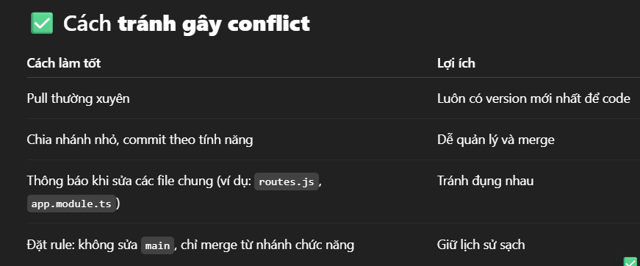
.gitignore là gì và tạo nó như thế nào nó nằm ở đâu trong thư mục | .gitignore là một tệp đặc biệt trong hệ thống Git dùng để chỉ định các tệp và thư mục mà bạn không muốn Git theo dõi hoặc đưa vào kho lưu trữ. Nó cực kỳ hữu ích để giữ cho kho mã của bạn sạch sẽ, tránh chứa những thứ như: - File cấu hình cá nhân (config.json, .env,…) - File build (dist/, build/,…) - File tạm thời hoặc cache (*.log, *.tmp, .DS_Store,…) | .gitignore nằm ở đâu trong thư mục? Bạn có thể đặt .gitignore ở thư mục gốc của repository — nơi chứa thư mục .git. Git sẽ tự động đọc tệp này mỗi khi bạn thực hiện các thao tác như git add hay git commit. Nếu dự án có nhiều module hoặc phần riêng biệt, bạn cũng có thể tạo .gitignore riêng trong các thư mục con.

Java core
Objective | Note | example | example

toán tử "instanceof" trong java? | Toán tử instanceof trong Java được dùng để kiểm tra xem một đối tượng có phải là một instance (thể hiện) của một lớp cụ thể hoặc một interface (giao diện) cụ thể hay không. Nó trả về giá trị boolean: true nếu đúng và false nếu sai. | public class Main { public static void main(String[] args) { String str = "Hello"; Integer num = 10; System.out.println("str instanceof String: " + (str instanceof String)); // true System.out.println("num instanceof Integer: " + (num instanceof Integer)); // true System.out.println("str instanceof Object: " + (str instanceof Object)); // true (vì String kế thừa từ Object) System.out.println("num instanceof String: " + (num instanceof String)); // false } } | Nếu một lớp con kế thừa từ một lớp cha, thì một đối tượng của lớp con cũng được coi là một thể hiện của lớp cha. > class Animal {} class Dog extends Animal {} public class Main { public static void main(String[] args) { Dog myDog = new Dog(); System.out.println("myDog instanceof Dog: " + (myDog instanceof Dog)); // true System.out.println("myDog instanceof Animal: " + (myDog instanceof Animal)); // true System.out.println("myDog instanceof Object: " + (myDog instanceof Object)); // true } }
có bao nhiêu kiểu dữ liệu trong java | Trong Java, có tổng cộng hai loại kiểu dữ liệu chính, và mỗi loại lại bao gồm nhiều kiểu con khác nhau: | Kiểu dữ liệu nguyên thủy (Primitive Data Types): Long, int, byte, short ,float, char, boolean | Kiểu dữ liệu tham chiếu (Reference Data Types):Các kiểu dữ liệu tham chiếu bao gồm: Classes (Lớp): Bất kỳ lớp nào bạn định nghĩa (ví dụ: String, Scanner, ArrayList, hoặc lớp Person mà bạn tự tạo) đều là kiểu dữ liệu tham chiếu. Interfaces (Giao diện): Các biến có thể được khai báo với kiểu interface. Arrays (Mảng): Mảng trong Java, dù là mảng các kiểu nguyên thủy hay mảng các đối tượng, bản thân nó cũng là một đối tượng và do đó là một kiểu dữ liệu tham chiếu.String name = "Alice"; // 'name' là một tham chiếu đến đối tượng String "Alice" ArrayList<Integer> numbers = new ArrayList<>(); // 'numbers' là một tham chiếu đến đối tượng ArrayList int[] arr = new int[5]; // 'arr' là một tham chiếu đến đối tượng mảng int
Hiểu ý nghĩa và mục đích sử dụng từ khóa "static" trong java? | Từ khóa static được sử dụng để: từ khóa static được sử dụng để xác định rằng một thành viên của lớp (biến hoặc phương thức) thuộc về chính lớp đó, thay vì đối tượng (instance) của lớp. Điều này có nghĩa là thành viên static có thể được truy cập mà không cần khởi tạo đối tượng. Đại diện cho các thành phần thuộc về lớp chứ không phải đối tượng. Tạo ra một bản sao duy nhất của biến hoặc phương thức được chia sẻ bởi tất cả các đối tượng của lớp. Cho phép truy cập các thành phần mà không cần tạo đối tượng của lớp đó. Hỗ trợ việc tạo các tiện ích chung (utility methods/classes) hoặc các hằng số. Quản lý tài nguyên hoặc trạng thái cần được khởi tạo hoặc duy trì chỉ một lần cho toàn bộ ứng dụng. | Dùng cho biến: class Student { String name; int rollNo; static String collegeName = "ABC University"; // Biến static public Student(String name, int rollNo) { this.name = name; this.rollNo = rollNo; } void display() { System.out.println(name + " " + rollNo + " " + collegeName); } } public class StaticVariableExample { public static void main(String args[]) { Student s1 = new Student("Alice", 101); Student s2 = new Student("Bob", 102); s1.display(); // Output: Alice 101 ABC University s2.display(); // Output: Bob 102 ABC University // Thay đổi giá trị của biến static qua tên lớp Student.collegeName = "XYZ College"; Student s3 = new Student("Charlie", 103); s3.display(); // Output: Charlie 103 XYZ College s1.display(); // Output: Alice 101 XYZ College (Giá trị thay đổi cho tất cả các đối tượng) } } | Dùng cho method: class Calculator { static int add(int a, int b) { return a + b; } int subtract(int a, int b) { // Phương thức non-static return a - b; } } public class StaticMethodExample { public static void main(String args[]) { // Gọi phương thức static bằng tên lớp System.out.println("Sum: " + Calculator.add(10, 20)); // Output: Sum: 30 // Để gọi phương thức non-static, cần tạo đối tượng Calculator calc = new Calculator(); System.out.println("Difference: " + calc.subtract(20, 5)); // Output: Difference: 15 } }
Hiểu ý nghĩa và mục đích sử dụng từ khóa "final" trong java? Định nghĩa hằng số: Khi áp dụng cho biến, giá trị của nó không thể thay đổi. Ngăn chặn ghi đè: Khi áp dụng cho phương thức, các lớp con không thể thay đổi hành vi của phương thức đó. Ngăn chặn kế thừa: Khi áp dụng cho lớp, không lớp nào có thể kế thừa từ lớp đó. final giúp tăng cường tính an toàn, ổn định và hiệu suất trong các ứng dụng Java bằng cách áp đặt các quy tắc về khả năng thay đổi và khả năng mở rộng., từ khóa Final được sử dụng để chỉ định rằng một biến, một phương thức hoặc một lớp không thể thay đổi sau khi khởi tạo | final Variables (Biến final): Biến final chỉ có thể được gán giá trị một lần duy nhất. Sau khi được gán, mọi nỗ lực gán lại giá trị cho nó sẽ gây ra lỗi biên dịch.class MyClass { final int INSTANCE_ID; // biến final non-static // Khối khởi tạo instance { INSTANCE_ID = 123; } final String NAME; // biến final non-static public MyClass(String name) { this.NAME = name; // Khởi tạo trong constructor } static final double PI; // biến final static static { PI = 3.14159; // Khởi tạo trong khối static } } | final Methods (Phương thức final) : Ngăn chặn các lớp con thay đổi hành vi đã được định nghĩa của phương thức này. class Parent { final void showMessage() { // Phương thức final System.out.println("This is a final method in Parent."); } void ordinaryMethod() { System.out.println("This is an ordinary method in Parent."); } } class Child extends Parent { // @Override // Lỗi biên dịch: không thể ghi đè phương thức final // void showMessage() { // System.out.println("Trying to override final method."); // } @Override void ordinaryMethod() { // Hợp lệ: ghi đè phương thức non-final System.out.println("This is an overridden method in Child."); } } public class FinalMethodExample { public static void main(String[] args) { Child c = new Child(); c.showMessage(); // Output: This is a final method in Parent. c.ordinaryMethod(); // Output: This is an overridden method in Child. } } | final Classes (Lớp final) : Khi một lớp được khai báo là final, nó không thể bị kế thừa bởi bất kỳ lớp nào khác. Ngăn chặn việc tạo ra các lớp con từ lớp này.final class ImmutablePoint { private final int x; // Biến final private final int y; // Biến final public ImmutablePoint(int x, int y) { this.x = x; this.y = y; } public int getX() { return x; } public int getY() { return y; } // Không có setter, đảm bảo tính bất biến } // class ColoredPoint extends ImmutablePoint { // Lỗi biên dịch: không thể kế thừa từ lớp final // private String color; // public ColoredPoint(int x, int y, String color) { // super(x, y); // this.color = color; // } // } public class FinalClassExample { public static void main(String[] args) { ImmutablePoint p = new ImmutablePoint(10, 20); System.out.println("Point: (" + p.getX() + ", " + p.getY() + ")"); } }
Hiểu biết về String Immutable? | Một String được gọi là "immutable" có nghĩa là một khi nó được tạo ra, nội dung của nó không thể thay đổi được. Bất kỳ thao tác nào dường như "thay đổi" một chuỗi thực chất đều tạo ra một chuỗi mới với nội dung đã được sửa đổi, trong khi chuỗi ban đầu vẫn giữ nguyên. | String s1 = "Hello"; String s2 = s1.concat(" World"); // concat() tạo ra một chuỗi MỚI System.out.println(s1); // Output: Hello (s1 không thay đổi) System.out.println(s2); // Output: Hello World (s2 là chuỗi mới) | String s1 = "Java"; String s2 = "Java"; // s2 sẽ trỏ đến cùng một đối tượng "Java" với s1 trong String pool System.out.println(s1 == s2); // Output: true
Hiểu biết về String Pool? | String Pool là một khu vực đặc biệt trong bộ nhớ heap (hoặc đôi khi là PermGen/Metaspace trong các phiên bản Java cũ) nơi lưu trữ các đối tượng String duy nhất (unique String objects). Mục tiêu chính của String Pool là tái sử dụng các chuỗi giống nhau để giảm thiểu việc tạo ra các đối tượng trùng lặp trong bộ nhớ.Nếu chuỗi đã tồn tại: Thay vì tạo một đối tượng String mới, hệ thống sẽ trả về tham chiếu đến đối tượng String hiện có trong String Pool. Điều này giúp tiết kiệm bộ nhớ đáng kể. Nếu chuỗi chưa tồn tại: Hệ thống sẽ tạo một đối tượng String mới và thêm nó vào String Pool, sau đó trả về tham chiếu đến đối tượng mới này. | String s1 = "Hello"; // "Hello" được kiểm tra trong String Pool String s2 = "Hello"; // s2 sẽ trỏ đến cùng một đối tượng "Hello" với s1 String s3 = "World"; // "World" được kiểm tra/thêm vào String Pool System.out.println(s1 == s2); // Output: true (cùng tham chiếu) System.out.println(s1 == s3); // Output: false (khác tham chiếu) | Sử dụng từ khóa new: Khi bạn tạo một String bằng cách sử dụng từ khóa new, bạn luôn tạo ra một đối tượng String mới trong bộ nhớ heap, bất kể nội dung của nó có giống với một chuỗi nào đó đã có trong String Pool hay không.String s4 = new String("Java"); // Tạo một đối tượng mới "Java" trên heap String s5 = new String("Java"); // Tạo một đối tượng mới khác "Java" trên heap String s6 = "Java"; // Trỏ đến "Java" trong String Pool System.out.println(s4 == s5); // Output: false (hai đối tượng khác nhau trên heap) System.out.println(s4 == s6); // Output: false (s4 trên heap, s6 trong pool) System.out.println(s5 == s6); // Output: false
Hiểu về 2 lớp StringBuilder và StringBuffer? Cả StringBuilder và StringBuffer đều duy trì một mảng ký tự bên trong (thường là một char[] hoặc tương tự) để lưu trữ nội dung chuỗi. Khi bạn thực hiện các thao tác như append(), insert(), delete(), v.v., chúng sẽ sửa đổi mảng ký tự này trực tiếp. Nếu mảng ký tự không đủ dung lượng, chúng sẽ tự động mở rộng nó (bằng cách tạo một mảng mới lớn hơn và sao chép nội dung cũ sang). Cả hai lớp đều cung cấp các phương thức tương tự nhau để thao tác chuỗi: | Tổng quan về StringBuilder và StringBuffer Khi bạn thao tác chuỗi trong Java, bạn đã biết String là bất biến (immutable). Điều này có nghĩa là mỗi khi bạn thực hiện một thao tác "thay đổi" trên một đối tượng String (ví dụ: nối chuỗi), Java sẽ tạo ra một đối tượng String mới trong bộ nhớ. Nếu bạn thực hiện nhiều thao tác nối chuỗi trong một vòng lặp, điều này sẽ dẫn đến việc tạo ra hàng loạt các đối tượng String tạm thời, gây lãng phí bộ nhớ và giảm hiệu suất do Garbage Collector phải hoạt động nhiều hơn. Để giải quyết vấn đề này, Java cung cấp hai lớp là StringBuilder và StringBuffer. Cả hai lớp này đều đại diện cho các chuỗi có thể thay đổi được (mutable). Thay vì tạo ra một đối tượng mới sau mỗi thao tác, chúng sửa đổi trực tiếp nội dung của chuỗi hiện có. | append(data): Thêm dữ liệu vào cuối chuỗi. data có thể là String, char, int, boolean, v.v. insert(offset, data): Chèn dữ liệu vào một vị trí cụ thể trong chuỗi. delete(start, end): Xóa một phần chuỗi từ vị trí start đến end - 1. reverse(): Đảo ngược thứ tự các ký tự trong chuỗi. setCharAt(index, char): Thay đổi ký tự tại một vị trí cụ thể. length(): Trả về độ dài của chuỗi. capacity(): Trả về dung lượng hiện tại của bộ đệm ký tự. toString(): Chuyển đổi nội dung của StringBuilder/StringBuffer thành một đối tượng String (immutable). | 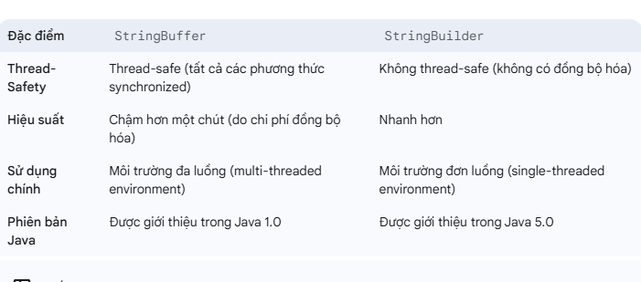
Ví dụ về 2 trường hợp đó ? | Khi nào sử dụng cái nào? Sử dụng StringBuilder khi: Bạn đang làm việc trong một môi trường đơn luồng (single-threaded environment). Bạn cần hiệu suất tối đa cho các thao tác chuỗi. Đây là lựa chọn được khuyến nghị trong hầu hết các trường hợp thông thường. Sử dụng StringBuffer khi: Bạn đang làm việc trong một môi trường đa luồng (multi-threaded environment). Nhiều luồng có thể cùng lúc truy cập và sửa đổi cùng một đối tượng chuỗi, và bạn cần đảm bảo tính nhất quán của dữ liệu mà không cần tự xử lý đồng bộ hóa thủ công. Lưu ý: Ngay cả trong môi trường đa luồng, đôi khi việc tự quản lý đồng bộ hóa bằng các cơ chế cấp cao hơn (như Lock hoặc synchronized trên khối code cụ thể) với StringBuilder có thể cung cấp sự kiểm soát tốt hơn và hiệu suất tối ưu hơn nếu chỉ một phần nhỏ của code cần được đồng bộ hóa. Tuy nhiên, StringBuffer là lựa chọn đơn giản và an toàn mặc định cho trường hợp này. Sử dụng String khi: Bạn không cần thay đổi nội dung của chuỗi sau khi nó được tạo. Bạn đang sử dụng các chuỗi literal hoặc hằng số. Bạn cần các tính năng của String Pool (ví dụ: equals() so sánh nội dung, == so sánh tham chiếu nếu chuỗi là literal). | // Lớp Counter đơn giản class Counter { private int count = 0; public void increment() { count++; // Tăng giá trị của biến đếm } public int getCount() { return count; } } public class SingleThreadExample { public static void main(String[] args) { Counter counter = new Counter(); int iterations = 10000; // Số lần tăng // Thực hiện tăng đếm trong một luồng duy nhất for (int i = 0; i < iterations; i++) { counter.increment(); } System.out.println("Single-threaded final count: " + counter.getCount()); // Kết quả mong đợi: 10000 } } | // Lớp Counter (không thay đổi) class UnsafeCounter { private int count = 0; public void increment() { count++; // count = count + 1; // Thực chất phép toán này không phải là nguyên tử (atomic) mà gồm 3 bước: // 1. Đọc giá trị của count // 2. Tăng giá trị đã đọc lên 1 // 3. Ghi giá trị mới vào count } public int getCount() { return count; } } public class MultiThreadExampleUnsafe { public static void main(String[] args) throws InterruptedException { UnsafeCounter counter = new UnsafeCounter(); int numThreads = 10; // Số lượng luồng int iterationsPerThread = 1000; // Số lần tăng mỗi luồng int totalExpectedCount = numThreads * iterationsPerThread; // 10 * 1000 = 10000 Thread[] threads = new Thread[numThreads]; // Tạo và khởi chạy các luồng for (int i = 0; i < numThreads; i++) { threads[i] = new Thread(() -> { for (int j = 0; j < iterationsPerThread; j++) { counter.increment(); } }); threads[i].start(); // Bắt đầu luồng } // Chờ tất cả các luồng kết thúc for (int i = 0; i < numThreads; i++) { threads[i].join(); // main thread chờ các luồng con hoàn thành } System.out.println("Multi-threaded (UNSAFE) final count: " + counter.getCount()); System.out.println("Total expected count: " + totalExpectedCount); // Kết quả THỰC TẾ thường sẽ KHÔNG phải là 10000 } }
Hiểu về đặc điểm interface List? | Tóm tắt đặc điểm List: List là tập hợp có thứ tự và cho phép các phần tử trùng lặp. Nó cung cấp khả năng truy cập theo chỉ mục mạnh mẽ và là lựa chọn lý tưởng khi bạn cần duy trì thứ tự chèn của các phần tử và thường xuyên truy cập chúng theo vị trí. Việc lựa chọn giữa ArrayList và LinkedList phụ thuộc vào các hoạt động (chèn/xóa vs. truy cập) mà bạn dự định thực hiện thường xuyên hơn. | 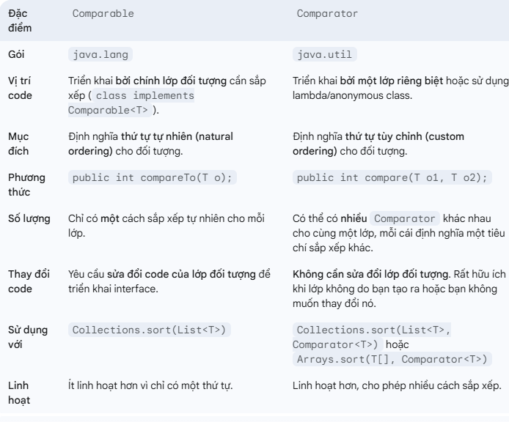 | public class ListExample { public static void main(String[] args) { // Khai báo List và khởi tạo với ArrayList List<String> fruits = new ArrayList<>(); // 1. Thêm phần tử (theo thứ tự) fruits.add("Apple"); fruits.add("Banana"); fruits.add("Cherry"); fruits.add("Apple"); // List cho phép trùng lặp System.out.println("Initial List: " + fruits); // Output: [Apple, Banana, Cherry, Apple] // 2. Truy cập phần tử theo chỉ mục String firstFruit = fruits.get(0); String thirdFruit = fruits.get(2); System.out.println("First fruit: " + firstFruit); // Output: Apple System.out.println("Third fruit: " + thirdFruit); // Output: Cherry // 3. Chèn phần tử vào một vị trí cụ thể fruits.add(1, "Grape"); // Chèn "Grape" vào chỉ mục 1 System.out.println("List after adding Grape at index 1: " + fruits); // Output: [Apple, Grape, Banana, Cherry, Apple] // 4. Thay thế phần tử fruits.set(3, "Mango"); // Thay thế phần tử ở chỉ mục 3 (Cherry) bằng Mango System.out.println("List after setting index 3 to Mango: " + fruits); // Output: [Apple, Grape, Banana, Mango, Apple] // 5. Xóa phần tử fruits.remove(0); // Xóa phần tử ở chỉ mục 0 ("Apple") System.out.println("List after removing element at index 0: " + fruits); // Output: [Grape, Banana, Mango, Apple] fruits.remove("Banana"); // Xóa phần tử "Banana" (lần xuất hiện đầu tiên) System.out.println("List after removing 'Banana': " + fruits); // Output: [Grape, Mango, Apple] // 6. Kích thước của List System.out.println("Current size of list: " + fruits.size()); // Output: 3 // 7. Kiểm tra sự tồn tại của phần tử System.out.println("Does list contain 'Mango'? " + fruits.contains("Mango")); // Output: true System.out.println("Does list contain 'Orange'? " + fruits.contains("Orange")); // Output: false /
So sánh sự giống và khác nhau giữa ArrayList, Vector, LinkedList? và đặc điểm từng loaij | Cơ chế lưu trữ: Dựa trên cấu trúc dữ liệu danh sách liên kết kép (doubly linked list). Mỗi phần tử (node) trong LinkedList chứa dữ liệu, một tham chiếu đến phần tử tiếp theo, và một tham chiếu đến phần tử trước đó. Tính Thread-Safety: Không thread-safe. Tương tự như ArrayList, LinkedList không có cơ chế đồng bộ hóa tích hợp. ArrayList Đặc điểm: Cơ chế lưu trữ: Dựa trên một mảng động (resizable array) bên trong. Khi mảng đầy, nó sẽ tạo một mảng mới lớn hơn (thường là 1.5 lần kích thước hiện tại) và sao chép tất cả các phần tử cũ sang mảng mới. Tính Thread-Safety: Không thread-safe. Các phương thức của ArrayList không được đồng bộ hóa. Điều này có nghĩa là nếu nhiều luồng cùng lúc truy cập và sửa đổi một ArrayList mà không có cơ chế đồng bộ hóa bên ngoài, có thể xảy ra các vấn đề về tính nhất quán dữ liệu (race conditions). | 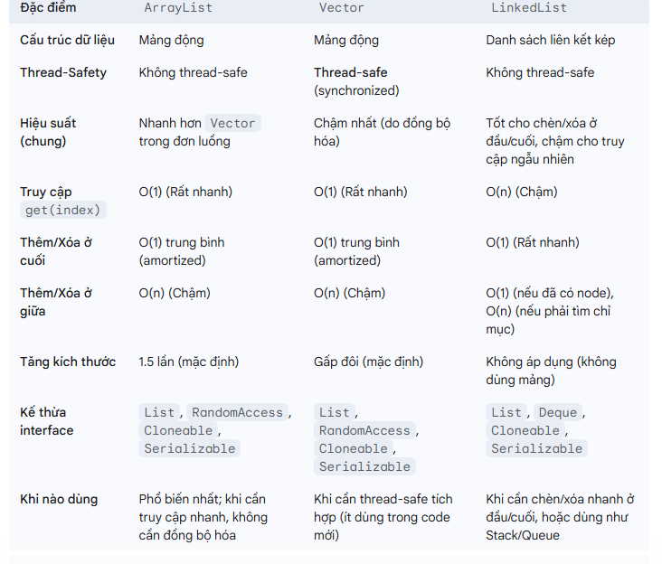
Nắm được sự khác nhau giữa Comparator and Comparable? và đặc điểm của chúng | Đặc điểm: "Tự so sánh" (Self-comparable): Interface Comparable được triển khai bởi chính lớp đối tượng mà bạn muốn sắp xếp. Điều này có nghĩa là một đối tượng có khả năng so sánh chính nó với một đối tượng khác cùng loại. Thứ tự tự nhiên (Natural Ordering): Comparable được sử dụng để định nghĩa thứ tự tự nhiên (natural ordering) của các đối tượng trong một lớp. Đây là cách sắp xếp mặc định mà các đối tượng của lớp đó sẽ tuân theo khi được sắp xếp mà không có tiêu chí sắp xếp cụ thể nào khác được cung cấp.Quy ước chặt chẽ: Việc triển khai compareTo() phải tuân thủ các quy tắc sau: sgn(x.compareTo(y)) == -sgn(y.compareTo(x)) (tính đối xứng). Nếu x.compareTo(y) > 0 và y.compareTo(z) > 0 thì x.compareTo(z) > 0 (tính bắc cầu). x.compareTo(y) == 0 ngụ ý sgn(x.compareTo(z)) == sgn(y.compareTo(z)) cho tất cả z (tính nhất quán). Cần đảm bảo (x.compareTo(y) == 0) khi và chỉ khi (x.equals(y)) là lý tưởng (nhưng không bắt buộc). Nếu không, cần ghi rõ. | 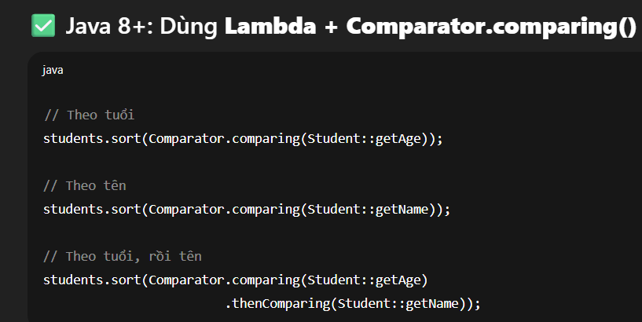 Before sorting (Comparable): Person [name=Alice, age=30] Person [name=Charlie, age=25] Person [name=Bob, age=35] Person [name=Alice, age=28] After sorting by name (using Comparable): Person [name=Alice, age=30] Person [name=Alice, age=28] Person [name=Bob, age=35] Person [name=Charlie, age=25] | class Person implements Comparable<Person> { private String name; private int age; @Override public String toString() { return "Person [name=" + name + ", age=" + age + "]"; } @Override public int compareTo(Person other) { // Định nghĩa thứ tự tự nhiên: sắp xếp theo tên (từ A-Z) return this.name.compareTo(other.name); } } public class ComparableExample { public static void main(String[] args) { List<Person> people = new ArrayList<>(); people.add(new Person("Alice", 30)); people.add(new Person("Charlie", 25)); people.add(new Person("Bob", 35)); people.add(new Person("Alice", 28)); // Một người Alice khác System.out.println("Before sorting (Comparable):"); for (Person p : people) { System.out.println(p); } Collections.sort(people); // Sắp xếp bằng thứ tự tự nhiên (compareTo của Person) System.out.println("\nAfter sorting by name (using Comparable):"); for (Person p : people) { System.out.println(p); } } }
Nắm được sự khác nhau giữa Comparator and Comparable | Sử dụng Comparable khi: Bạn muốn định nghĩa một thứ tự mặc định hoặc "tự nhiên" cho các đối tượng của lớp bạn. Bạn có quyền sửa đổi mã nguồn của lớp đó. Lớp đó chỉ có một tiêu chí sắp xếp chính mà bạn muốn nó tuân theo một cách nhất quán. Sử dụng Comparator khi: Bạn muốn định nghĩa nhiều cách sắp xếp khác nhau cho cùng một lớp đối tượng. Bạn không có quyền sửa đổi mã nguồn của lớp đối tượng (ví dụ: các lớp có sẵn trong Java API như String, Integer đã có Comparable nhưng bạn muốn sắp xếp theo cách khác). Lớp đã có thứ tự tự nhiên (Comparable), nhưng bạn cần một thứ tự khác cho một trường hợp cụ thể mà không muốn thay đổi thứ tự tự nhiên. Bạn muốn sắp xếp các đối tượng theo nhiều tiêu chí (ví dụ: sắp xếp theo tên, sau đó theo tuổi). | Original List: Person [name=Alice, age=30] Person [name=Charlie, age=25] Person [name=Bob, age=35] Person [name=Alice, age=28] After sorting by age (ascending, using Comparator): Person [name=Charlie, age=25] Person [name=Alice, age=28] Person [name=Alice, age=30] Person [name=Bob, age=35] After sorting by name (descending, using Comparator.comparing().reversed()): Person [name=Charlie, age=25] Person [name=Bob, age=35] Person [name=Alice, age=30] Person [name=Alice, age=28] After sorting by name then by age (using Comparator.comparing().thenComparing()): Person [name=Alice, age=28] Person [name=Alice, age=30] Person [name=Bob, age=35] Person [name=Charlie, age=25] | public class ComparatorExample { public static void main(String[] args) { List<Person> people = new ArrayList<>(); people.add(new Person("Alice", 30)); people.add(new Person("Charlie", 25)); people.add(new Person("Bob", 35)); people.add(new Person("Alice", 28)); // Một người Alice khác System.out.println("Original List:"); for (Person p : people) { System.out.println(p); } // --- Sắp xếp theo tuổi (tăng dần) sử dụng Anonymous Inner Class --- Collections.sort(people, new Comparator<Person>() { @Override public int compare(Person p1, Person p2) { return Integer.compare(p1.getAge(), p2.getAge()); } }); System.out.println("\nAfter sorting by age (ascending, using Comparator):"); for (Person p : people) { System.out.println(p); } // --- Sắp xếp theo tên (giảm dần) sử dụng Lambda Expression (Java 8+) --- // Comparator.comparing() là một helper method rất tiện lợi Collections.sort(people, Comparator.comparing(Person::getName).reversed()); System.out.println("\nAfter sorting by name (descending, using Comparator.comparing().reversed()):"); for (Person p : people) { System.out.println(p); } // --- Sắp xếp theo nhiều tiêu chí: theo tên tăng dần, nếu tên giống nhau thì theo tuổi tăng dần --- Collections.sort(people, Comparator.comparing(Person::getName) .thenComparing(Person::getAge)); System.out.println("\nAfter sorting by name then by age (using Comparator.comparing().thenComparing()):"); for (Person p : people) { System.out.println(p); } }
Hiểu về đặc điểm interface Set? | Set là tập hợp không có phần tử trùng lặp. Nó không đảm bảo thứ tự của các phần tử theo mặc định. Lựa chọn giữa HashSet, LinkedHashSet, và TreeSet phụ thuộc vào yêu cầu của bạn về hiệu suất, thứ tự các phần tử, và liệu bạn có cần sắp xếp tự động hay không. | HashSet: Cơ chế lưu trữ: Dựa trên một bảng băm (hash table) để lưu trữ các phần tử. Nó sử dụng mã băm (hashCode()) và phương thức equals() của các phần tử để xác định tính duy nhất và vị trí lưu trữ. Thứ tự: Không đảm bảo thứ tự của các phần tử. Thứ tự có thể thay đổi theo thời gian. Hiệu suất: Cung cấp hiệu suất tốt nhất cho các thao tác cơ bản như thêm (add()), xóa (remove()), và kiểm tra sự tồn tại (contains()). Các thao tác này thường có độ phức tạp trung bình là O(1) (thời gian hằng số) nếu hàm băm phân phối tốt. Phù hợp khi: Bạn cần các thao tác tìm kiếm, thêm, xóa nhanh chóng và không quan tâm đến thứ tự của các phần tử. LinkedHashSet: Cơ chế lưu trữ: Kế thừa từ HashSet và kết hợp với một danh sách liên kết (linked list) để duy trì thứ tự chèn. Thứ tự: Duy trì thứ tự chèn (insertion order) của các phần tử. Hiệu suất: Hiệu suất tương tự HashSet cho các thao tác cơ bản, nhưng có chi phí cao hơn một chút do việc duy trì danh sách liên kết. Phù hợp khi: Bạn cần một Set không có trùng lặp và vẫn muốn duy trì thứ tự mà các phần tử được thêm vào. TreeSet: Cơ chế lưu trữ: Dựa trên một cây tìm kiếm nhị phân cân bằng (balanced binary search tree), cụ thể là Red-Black Tree. Thứ tự: Duy trì các phần tử theo thứ tự sắp xếp tự nhiên (natural order) của chúng (nếu các phần tử triển khai Comparable) hoặc theo một Comparator được cung cấp khi tạo TreeSet. Hiệu suất: Các thao tác add(), remove(), contains() có độ phức tạp là O(log n) (logarithmic time). Nó cũng cung cấp các phương thức để tìm kiếm phần tử nhỏ nhất/lớn nhất, phần tử nhỏ hơn/lớn hơn một ngưỡng nào đó. Phù hợp khi: Bạn cần một Set không có trùng lặp và các phần tử cần được sắp xếp tự động, hoặc bạn cần các thao tác liên quan đến thứ tự (như tìm kiếm phần tử nhỏ nhất, lớn nhất, trong một phạm vi). | public class SetExample { public static void main(String[] args) { // --- 1. Sử dụng HashSet (không có thứ tự, nhanh) --- System.out.println("--- HashSet Example ---"); Set<String> hashSet = new HashSet<>(); hashSet.add("Apple"); hashSet.add("Banana"); hashSet.add("Cherry"); hashSet.add("Apple"); // Thêm trùng lặp, sẽ bị bỏ qua hashSet.add("Date"); hashSet.add("Banana"); // Thêm trùng lặp, sẽ bị bỏ qua hashSet.add(null); // Cho phép null hashSet.add(null); // Null thứ hai sẽ bị bỏ qua System.out.println("HashSet: " + hashSet); // Output có thể thay đổi thứ tự: [null, Apple, Date, Banana, Cherry] hoặc tương tự System.out.println("Size of HashSet: " + hashSet.size()); // Output: 5 (null, Apple, Banana, Cherry, Date) System.out.println("Contains 'Banana'? " + hashSet.contains("Banana")); // Output: true System.out.println("Remove 'Cherry': " + hashSet.remove("Cherry")); // Output: true System.out.println("HashSet after removal: " + hashSet); // --- 2. Sử dụng LinkedHashSet (duy trì thứ tự chèn) --- System.out.println("\n--- LinkedHashSet Example ---"); Set<String> linkedHashSet = new LinkedHashSet<>(); linkedHashSet.add("Apple"); linkedHashSet.add("Banana"); linkedHashSet.add("Cherry"); linkedHashSet.add("Apple"); // Trùng lặp linkedHashSet.add("Date"); linkedHashSet.add(null); System.out.println("LinkedHashSet: " + linkedHashSet); // Output: [Apple, Banana, Cherry, Date, null] (thứ tự chèn được duy trì) System.out.println("Size of LinkedHashSet: " + linkedHashSet.size()); // Output: 5 // --- 3. Sử dụng TreeSet (sắp xếp tự động) --- System.out.println("\n--- TreeSet Example ---"); Set<String> treeSet = new TreeSet<>(); treeSet.add("Apple"); treeSet.add("Banana"); treeSet.add("Cherry")
Hiểu về đặc điểm interface Map? | Không kế thừa từ Collection Đây là một điểm khác biệt lớn so với List và Set. Interface Map không kế thừa từ Collection. Thay vào đó, nó là một giao diện độc lập trong Java Collections Framework. Điều này là do Map đại diện cho một ánh xạ (mapping), không phải là một tập hợp đơn thuần của các phần tử.Tuy nhiên, bạn có thể xem Map như một tập hợp của các cặp Entry (khóa-giá trị), hoặc một tập hợp của các khóa, hoặc một tập hợp của các giá trị. Map cung cấp các phương thức để lấy các "collection view" này: Set<K> keySet(): Trả về một Set chứa tất cả các khóa trong Map. Collection<V> values(): Trả về một Collection chứa tất cả các giá trị trong Map. Set<Map.Entry<K, V>> entrySet(): Trả về một Set chứa tất cả các cặp khóa-giá trị (Map.Entry) trong Map. | Các lớp triển khai phổ biến của Map Là một interface, Map không thể được khởi tạo trực tiếp. Thay vào đó, bạn sử dụng các lớp cụ thể triển khai interface này. Mỗi lớp triển khai có những đặc điểm riêng về hiệu suất và cách lưu trữ: HashMap: Cơ chế lưu trữ: Dựa trên một bảng băm (hash table). Nó sử dụng mã băm (hashCode()) và phương thức equals() của các khóa để xác định tính duy nhất và vị trí lưu trữ. Thứ tự: Không đảm bảo thứ tự của các cặp. Thứ tự có thể thay đổi. Hiệu suất: Cung cấp hiệu suất tốt nhất cho các thao tác cơ bản như thêm (put()), lấy (get()), và xóa (remove()). Các thao tác này thường có độ phức tạp trung bình là O(1) (thời gian hằng số) nếu hàm băm phân phối tốt. Thread-Safety: Không thread-safe. Khóa/Giá trị null: Cho phép một khóa null duy nhất và nhiều giá trị null. Phù hợp khi: Bạn cần các thao tác tìm kiếm, thêm, xóa theo khóa nhanh chóng và không quan tâm đến thứ tự của các cặp khóa-giá trị. Đây là triển khai Map được sử dụng phổ biến nhất. LinkedHashMap: Cơ chế lưu trữ: Kế thừa từ HashMap và kết hợp với một danh sách liên kết kép (doubly linked list) để duy trì thứ tự. Thứ tự: Duy trì thứ tự chèn (insertion order) của các cặp khóa-giá trị. Có một tùy chọn để duy trì thứ tự truy cập (access order) thay vì thứ tự chèn, hữu ích cho các cache LRU (Least Recently Used). Hiệu suất: Hiệu suất tương tự HashMap cho các thao tác cơ bản, nhưng có chi phí cao hơn một chút do việc duy trì danh sách liên kết. Thread-Safety: Không thread-safe. Khóa/Giá trị null: Cho phép một khóa null duy nhất và nhiều giá trị null. Phù hợp khi: Bạn cần một Map mà vẫn muốn duy trì thứ tự mà các cặp khóa-giá trị được thêm vào (hoặc truy cập). TreeMap: Cơ chế lưu trữ: Dựa trên một cây tìm kiếm nhị phân cân bằng (balanced binary search tree), cụ thể là Red-Black Tree. Thứ tự: Duy trì các cặp khóa-giá trị theo thứ tự sắp xếp tự nhiên (natural order) của các khóa (nếu các khóa triển khai Comparable) hoặc theo một Comparator được cung cấp khi tạo TreeMap. Hiệu suất: Các thao tá | public class MapIterationExample { public static void main(String[] args) { Map<String, String> countryCapitals = new HashMap<>(); countryCapitals.put("USA", "Washington D.C."); countryCapitals.put("France", "Paris"); countryCapitals.put("Germany", "Berlin"); countryCapitals.put("Japan", "Tokyo"); // 1. Duyệt qua keySet() - chỉ lấy khóa System.out.println("--- Iterating through keys ---"); for (String country : countryCapitals.keySet()) { System.out.println("Country: " + country); } // 2. Duyệt qua values() - chỉ lấy giá trị System.out.println("\n--- Iterating through values ---"); for (String capital : countryCapitals.values()) { System.out.println("Capital: " + capital); } // 3. Duyệt qua entrySet() - lấy cả khóa và giá trị (đây là cách phổ biến nhất) System.out.println("\n--- Iterating through key-value pairs (Entry Set) ---"); for (Map.Entry<String, String> entry : countryCapitals.entrySet()) { System.out.println("Country: " + entry.getKey() + ", Capital: " + entry.getValue()); } // 4. Duyệt bằng forEach (Java 8+) System.out.println("\n--- Iterating using forEach (Java 8+) ---"); countryCapitals.forEach((country, capital) -> System.out.println("Country: " + country + ", Capital: " + capital) ); } }
Hiểu về Generic và các loại Generic Method/Class? | Generic Class (Lớp Generic) Một lớp generic được định nghĩa với một hoặc nhiều tham số kiểu (type parameters) trong dấu ngoặc nhọn <>. Các tham số kiểu này hoạt động như các biến placeholder cho các kiểu dữ liệu mà lớp sẽ làm việc. Cú pháp: class ClassName<T1, T2, ...> T: Type (loại phổ biến nhất) E: Element (dùng trong Collection) K: Key (dùng trong Map) V: Value (dùng trong Map) N: Number S, U: Loại thứ hai, thứ ba... | // Định nghĩa Generic Class Box class Box<T> { // T là tham số kiểu private T content; // Kiểu của content là T public Box(T content) { this.content = content; } public T getContent() { return content; } public void setContent(T content) { this.content = content; } public void displayContentInfo() { System.out.println("Content type: " + content.getClass().getName()); } } public class GenericClassExample { public static void main(String[] args) { // Tạo một Box chứa String Box<String> stringBox = new Box<>("Java Programming"); System.out.println("String Box content: " + stringBox.getContent()); stringBox.displayContentInfo(); // Output: Content type: java.lang.String // Tạo một Box chứa Integer Box<Integer> integerBox = new Box<>(123); System.out.println("Integer Box content: " + integerBox.getContent()); integerBox.displayContentInfo(); // Output: Content type: java.lang.Integer // Box<Double> doubleBox = new Box<>(3.14); // System.out.println("Double Box content: " + doubleBox.getContent()); } } | // Định nghĩa Generic Interface Processor interface Processor<T> { void process(T data); T getResult(); } // Lớp triển khai Processor cho String class StringProcessor implements Processor<String> { private String processedData = ""; @Override public void process(String data) { this.processedData += data.toUpperCase(); // Chuyển đổi thành chữ hoa } @Override public String getResult() { return processedData; } } // Lớp triển khai Processor cho Integer class IntegerProcessor implements Processor<Integer> { private int sum = 0; @Override public void process(Integer data) { this.sum += data; // Tính tổng } @Override public Integer getResult() { return sum; } } public class GenericInterfaceExample { public static void main(String[] args) { StringProcessor sp = new StringProcessor(); sp.process("hello"); sp.process("world"); System.out.println("String Processor Result: " + sp.getResult()); // Output: HELLOWORLD IntegerProcessor ip = new IntegerProcessor(); ip.process(10); ip.process(20); ip.process(30); System.out.println("Integer Processor Result: " + ip.getResult()); // Output: 60 } }
Hiểu về Exception và cơ chế handing trong java? | try block: Chứa đoạn code có khả năng ném ra một hoặc nhiều ngoại lệ. Nếu một ngoại lệ xảy ra trong khối try, luồng điều khiển sẽ ngay lập tức chuyển đến khối catch phù hợp. Nếu không có ngoại lệ nào xảy ra, khối catch sẽ bị bỏ qua. catch block(s): Ngay sau khối try. Một khối try có thể có nhiều khối catch, mỗi khối xử lý một loại ngoại lệ khác nhau. Chứa code để xử lý (handle) ngoại lệ đã được bắt. Khi một ngoại lệ được ném, JVM sẽ tìm kiếm khối catch phù hợp nhất (khớp với kiểu ngoại lệ hoặc kiểu cha của nó) để xử lý. finally block: Luôn luôn được thực thi, bất kể có ngoại lệ xảy ra hay không, hay có được bắt hay không. Được sử dụng để dọn dẹp tài nguyên (ví dụ: đóng file, đóng kết nối cơ sở dữ liệu) để đảm bảo không bị rò rỉ tài nguyên. Khối finally sẽ được thực thi ngay cả khi có return, break, hoặc continue trong khối try hoặc catch. Ngoại lệ duy nhất có thể ngăn finally thực thi là System.exit() hoặc một Error nghiêm trọng xảy ra.try { // Code có khả năng ném ra ngoại lệ // Ví dụ: int result = 10 / 0; // Ví dụ: FileReader fr = new FileReader("nonExistentFile.txt"); } catch (ArithmeticException e) { // Xử lý ArithmeticException System.err.println("Error: Cannot divide by zero! " + e.getMessage()); } catch (FileNotFoundException e) { // Xử lý FileNotFoundException System.err.println("Error: File not found! " + e.getMessage()); } catch (Exception e) { // Bắt các loại Exception khác System.err.println("An unexpected error occurred: " + e.getMessage()); e.printStackTrace(); // In stack trace để debug } finally { // Code luôn được thực thi, dùng để dọn dẹp tài nguyên System.out.println("Finally block executed."); } | Từ khóa throws Khi một phương thức có thể ném ra một checked exception và bạn không muốn xử lý nó bên trong phương thức đó, bạn phải khai báo ngoại lệ đó bằng từ khóa throws trong chữ ký phương thức. Điều này "đẩy" trách nhiệm xử lý ngoại lệ lên phương thức gọi (caller method). Nếu một phương thức gọi phương thức có throws, nó cũng phải try-catch hoặc throws ngoại lệ đó.public class ThrowsExample { // Phương thức này khai báo rằng nó có thể ném ra IOException public void readFile(String filePath) throws IOException { FileReader reader = new FileReader(filePath); // ... đọc file ... reader.close(); // Đóng tài nguyên System.out.println("File " + filePath + " read successfully."); } public static void main(String[] args) { ThrowsExample example = new ThrowsExample(); try { // Phương thức main phải bắt hoặc throws IOException example.readFile("myFile.txt"); } catch (IOException e) { System.err.println("An error occurred while reading the file: " + e.getMessage()); e.printStackTrace(); } finally { System.out.println("Main method's finally block executed."); } } } | throw từ khóa Từ khóa throw được sử dụng để ném một đối tượng ngoại lệ một cách tường minh từ một đoạn code. Bạn có thể ném một ngoại lệ đã tồn tại (ví dụ: new IllegalArgumentException()) hoặc một ngoại lệ tùy chỉnh do bạn tự định nghĩa.public void validateAge(int age) { if (age < 0 || age > 150) { // Ném một ngoại lệ IllegalArgumentException throw new IllegalArgumentException("Age must be between 0 and 150."); } System.out.println("Age is valid: " + age); } public static void main(String[] args) { ThrowsExample example = new ThrowsExample(); try { example.validateAge(25); example.validateAge(-5); // Lệnh này sẽ ném ngoại lệ example.validateAge(100); // Lệnh này sẽ không bao giờ được thực thi } catch (IllegalArgumentException e) { System.err.println("Validation Error: " + e.getMessage()); } }
so sánh equals() và toán tử "=="? | Toán tử == Toán tử == dùng để so sánh hai giá trị (value) hoặc hai địa chỉ bộ nhớ (memory address). Với các kiểu dữ liệu nguyên thủy (primitive types): == so sánh giá trị thực của chúng. Ví dụ: int a = 10; int b = 10; thì a == b sẽ trả về true vì giá trị của a và b đều là 10. Với các đối tượng (objects): == so sánh địa chỉ ô nhớ. Nó kiểm tra xem hai biến có cùng trỏ đến một đối tượng duy nhất trên heap hay không. Ví dụ: String s1 = new String("hello"); String s2 = new String("hello"); thì s1 == s2 sẽ trả về false vì s1 và s2 là hai đối tượng khác nhau, nằm ở hai vị trí bộ nhớ khác nhau, mặc dù nội dung của chúng giống nhau. | Phương thức equals() (được định nghĩa trong lớp Object) dùng để so sánh nội dung của hai đối tượng. Mặc định, phương thức equals() trong lớp Object có cùng hành vi với ==, tức là nó cũng so sánh địa chỉ bộ nhớ. Tuy nhiên, hầu hết các lớp trong Java như String, Integer, Date đều đã ghi đè (override) phương thức này để so sánh nội dung. Ví dụ: String s1 = new String("hello"); String s2 = new String("hello"); thì s1.equals(s2) sẽ trả về true vì phương thức equals() của lớp String được ghi đè để so sánh nội dung chuỗi. Object obj1 = new Object(); Object obj2 = new Object(); thì obj1.equals(obj2) sẽ trả về false vì lớp Object không ghi đè phương thức này. | class Person { String name; Person(String name) { this.name = name; } } Person p1 = new Person("Tien"); Person p2 = new Person("Tien"); boolean result = p1.equals(p2); // false String s1 = new String("hello"); String s2 = new String("hello"); boolean result = s1.equals(s2); // true
Tiêu chí Mảng Collection tiêu chí Mảng Collection Kích thước Cố định Thay đổi linh hoạt Kiểu dữ liệu Hỗ trợ cả primitive & object Chỉ hỗ trợ object Hiệu suất Nhanh hơn Chậm hơn (vì nhiều chức năng) Chức năng nâng cao Không Có (sắp xếp, tìm kiếm, filter...) Dễ dùng Đơn giản Linh hoạt và mạnh hơn | Các tiêu chí để phân biệt giữa Mảng (Array) và Collection trong lập trình là: Mảng (Array) Kích thước cố định: Một khi đã khai báo, kích thước của mảng không thể thay đổi. Bạn cần xác định số lượng phần tử ngay từ đầu. Kiểu dữ liệu đồng nhất: Tất cả các phần tử trong mảng phải cùng một kiểu dữ liệu (ví dụ: mảng số nguyên, mảng chuỗi). Truy cập phần tử: Truy cập phần tử bằng chỉ số (index), bắt đầu từ 0. Việc này rất nhanh chóng và hiệu quả. Lưu trữ: Các phần tử được lưu trữ liên tục trong bộ nhớ, giúp tối ưu hóa hiệu suất truy cập. Cú pháp: Thường được biểu diễn bằng dấu ngoặc vuông [] sau tên kiểu dữ liệu hoặc tên biến. Ví dụ: int[] numbers = new int[5]; (mảng 5 số nguyên), String[] names = {"Alice", "Bob"}; (mảng chuỗi). | Tóm lại, mảng là một cấu trúc dữ liệu cơ bản, cố định và hiệu quả cho các tác vụ cần truy cập nhanh và biết trước kích thước. Trong khi đó, collection là một tập hợp các framework và API cung cấp các cấu trúc dữ liệu linh hoạt, mạnh mẽ hơn để quản lý và thao tác với các nhóm đối tượng trong nhiều tình huống khác nhau. Trong thực tế, bạn sẽ sử dụng collection thường xuyên hơn vì tính linh hoạt và các tính năng phong phú mà chúng cung cấp. | Collection Kích thước động: Kích thước của collection có thể thay đổi linh hoạt trong quá trình chạy chương trình. Bạn có thể thêm, xóa phần tử mà không cần quan tâm đến kích thước ban đầu. Kiểu dữ liệu đa dạng (tùy loại collection): Một số loại collection cho phép lưu trữ các phần tử có kiểu dữ liệu khác nhau (ví dụ: ArrayList trong Java có thể chứa cả số và chuỗi nếu không sử dụng generics), trong khi một số khác lại yêu cầu kiểu dữ liệu đồng nhất (khi sử dụng generics, ví dụ List<String>). Truy cập phần tử: Cách truy cập phần tử đa dạng hơn, tùy thuộc vào loại collection. Có thể truy cập bằng chỉ số (như List), bằng khóa (như Map), hoặc thông qua lặp (iterator). Việc này có thể chậm hơn so với truy cập bằng chỉ số trong mảng. Lưu trữ: Các phần tử không nhất thiết phải được lưu trữ liên tục trong bộ nhớ. Tính năng phong phú: Cung cấp nhiều phương thức tiện ích để thao tác với dữ liệu như thêm, xóa, tìm kiếm, sắp xếp, lọc... Phân loại: Là một khái niệm trừu tượng, có nhiều loại collection khác nhau được triển khai dưới dạng các cấu trúc dữ liệu cụ thể như: List (Danh sách): Duy trì thứ tự thêm vào, cho phép trùng lặp. Ví dụ: ArrayList, LinkedList. Set (Tập hợp): Không duy trì thứ tự, không cho phép trùng lặp. Ví dụ: HashSet, TreeSet. Map (Ánh xạ/Từ điển): Lưu trữ dữ liệu dưới dạng cặp khóa-giá trị, khóa là duy nhất. Ví dụ: HashMap, TreeMap. Queue (Hàng đợi): Hoạt động theo nguyên tắc vào trước ra trước (FIFO - First-In, First-Out). Ví dụ: ArrayDeque. Stack (Ngăn xếp): Hoạt động theo nguyên tắc vào sau ra trước (LIFO - Last-In, First-Out). Ví dụ: List<Integer> ages = new ArrayList<>(); (danh sách số nguyên có thể thay đổi kích thước), Map<String, String> capitals = new HashMap<>(); (ánh xạ tên quốc gia với thủ đô).
Phân biệt & với && | Trong phần lớn các trường hợp kiểm tra điều kiện trong lập trình, bạn sẽ sử dụng toán tử && vì tính hiệu quả và khả năng ngăn chặn lỗi tiềm ẩn. Toán tử & được dùng chủ yếu khi bạn muốn thực hiện các thao tác trên bit của các số nguyên hoặc trong những trường hợp hiếm hoi bạn thực sự cần cả hai vế của biểu thức boolean phải được đánh giá. | // Bitwise AND int x = 5; // Binary: 0101 int y = 3; // Binary: 0011 int result = x & y; // Binary: 0001 (Decimal: 1) System.out.println("Bitwise AND: " + result); // Output: Bitwise AND: 1 // Logical AND (không rút gọn) int a = 5; int b = 0; // Cả (a > 10) VÀ (a / b) > 0 đều sẽ được đánh giá. // Điều này sẽ gây ra lỗi "java.lang.ArithmeticException: / by zero" // vì phép chia cho 0 sẽ được thực hiện. // if (a > 10 & (a / b) > 0) { // System.out.println("Cả hai điều kiện đều đúng"); // } else { // System.out.println("Một hoặc cả hai điều kiện đều sai"); // } boolean cond1 = false; boolean cond2 = true; boolean finalResult = cond1 & cond2; // cond2 vẫn được đánh giá mặc dù cond1 là false System.out.println("Logical AND đầy đủ: " + finalResult); // Output: Logical AND đầy đủ: false
Hiểu ý nghĩa và mục đích sử dụng từ khóa "static" trong java? | Biến static (Static Variables / Class Variables) Mục đích: Để lưu trữ dữ liệu chung cho tất cả các đối tượng của một lớp. Thường dùng cho các hằng số hoặc các giá trị cần được chia sẻ. Ví dụ: Biến đếm số lượng đối tượng: Mỗi khi một đối tượng mới được tạo, biến static này có thể tăng lên. Hằng số: Các giá trị không thay đổi, ví dụ Math.PI trong lớp java.lang.Math hoặc System.out trong lớp java.lang.System. Cấu hình chung: Một cấu hình nào đó mà tất cả các phần của ứng dụng cần biết.class Student { String name; int id; static String university = "Hanoi University"; // Biến static: Chung cho tất cả sinh viên public Student(String name, int id) { this.name = name; this.id = id; } void display() { System.out.println("Name: " + name + ", ID: " + id + ", University: " + university); } } public class StaticVariableDemo { public static void main(String[] args) { Student s1 = new Student("Alice", 101); Student s2 = new Student("Bob", 102); s1.display(); // Name: Alice, ID: 101, University: Hanoi University s2.display(); // Name: Bob, ID: 102, University: Hanoi University // Có thể truy cập biến static trực tiếp qua tên lớp System.out.println("Current University: " + Student.university); // Thay đổi biến static sẽ ảnh hưởng đến tất cả các đối tượng Student.university = "National University"; s1.display(); // Name: Alice, ID: 101, University: National University } } | Phương thức static (Static Methods / Class Methods) Mục đích: Để thực hiện các thao tác không cần truy cập dữ liệu của một đối tượng cụ thể. Thường dùng cho các hàm tiện ích (utility functions) hoặc các tác vụ liên quan đến chính lớp. Ví dụ: Phương thức tiện ích: Math.sqrt() (tính căn bậc hai), Integer.parseInt() (chuyển đổi chuỗi thành số nguyên). Phương thức khởi tạo đối tượng phức tạp: Factory methods. Main method: Phương thức public static void main(String[] args) là điểm bắt đầu của mọi chương trình Java. Nó phải là static vì JVM cần gọi nó mà không cần tạo đối tượng của lớp chứa nó. Đặc điểm: Chỉ có thể truy cập các thành viên static khác của cùng lớp. Không thể truy cập các thành viên "non-static" (instance variables hoặc instance methods) trực tiếp mà không thông qua một đối tượng. Lý do là các thành viên "non-static" chỉ tồn tại khi có đối tượng, trong khi phương thức static có thể được gọi mà không cần đối tượng. Không thể sử dụng từ khóa this hoặc super (vì this và super ám chỉ một đối tượng cụ thể). Có thể được gọi trực tiếp bằng TênLớp.tênPhươngThứcStatic().class Calculator { static int add(int a, int b) { // Phương thức static return a + b; } static int multiply(int a, int b) { // Phương thức static return a * b; } // int instanceVar = 10; // Biến non-static // void instanceMethod() { // System.out.println("This is an instance method."); // } // Lỗi: Phương thức static không thể truy cập biến non-static trực tiếp // static void printInstanceVar() { // System.out.println(instanceVar); // } } public class StaticMethodDemo { public static void main(String[] args) { // Gọi phương thức static trực tiếp qua tên lớp int sum = Calculator.add(10, 5); System.out.println("Sum: " + sum); // Output: Sum: 15 int product = Calculator.multiply(4, 7); System.out.println("Product: " + product); // Output: Product: 28 } } | Khi nào sử dụng static? Bạn nên cân nhắc sử dụng static khi: Dữ liệu/Hành vi chung: Dữ liệu hoặc hành vi đó không phụ thuộc vào trạng thái của bất kỳ đối tượng cụ thể nào, mà là chung cho tất cả các đối tượng (hoặc thuộc về chính lớp). Hằng số: Định nghĩa các giá trị không đổi. Phương thức tiện ích: Các hàm tiện ích không cần truy cập dữ liệu đối tượng, ví dụ: các hàm toán học, các hàm chuyển đổi. Khởi tạo một lần: Cần thực hiện một số thao tác khởi tạo phức tạp chỉ một lần khi lớp được tải. Factory methods: Các phương thức để tạo và trả về các đối tượng của lớp.Overriding: Phương thức static không thể bị ghi đè (override) trong lớp con. Bạn có thể "hide" (che giấu) một phương thức static trong lớp con bằng cách định nghĩa một phương thức static khác có cùng tên và chữ ký, nhưng đó không phải là override. Truy cập this và super: Không thể sử dụng this và super trong các phương thức hoặc khối static. Performance: Mặc dù static có thể giúp quản lý bộ nhớ hiệu quả hơn (chỉ một bản sao), việc lạm dụng static có thể dẫn đến việc khó kiểm soát trạng thái ứng dụng và làm cho việc kiểm thử trở nên khó khăn hơn (do sự phụ thuộc toàn cục). Hiểu rõ static là một bước quan trọng để viết code Java hiệu quả và đúng đắn.
phân biệt lớp và đối tượng | Lớp (Class) - Bản thiết kế, Khuôn mẫu Hãy tưởng tượng một lớp như một bản thiết kế chi tiết hoặc một khuôn mẫu để tạo ra một loại đối tượng nào đó. Nó định nghĩa: Đặc điểm (Attributes/Properties/Fields): Đây là các dữ liệu mà một đối tượng thuộc lớp đó sẽ có. Chúng giống như các danh từ miêu tả trạng thái của đối tượng. Ví dụ: Đối với lớp Ôtô, các đặc điểm có thể là màuSắc, sốBánhXe, tốcĐộTốiĐa, hãngSảnXuất. Hành vi (Behaviors/Methods/Functions): Đây là các hành động mà một đối tượng thuộc lớp đó có thể thực hiện. Chúng giống như các động từ. Ví dụ: Đối với lớp Ôtô, các hành vi có thể là khởiĐộng(), tăngTốc(), phanhLại(), rẽPhải(). Các điểm chính về Lớp: Khái niệm trừu tượng: Lớp chỉ là một ý tưởng, một kế hoạch. Bản thân lớp không chiếm bộ nhớ để lưu trữ dữ liệu thực tế cho một đối tượng cụ thể nào. Không thể tương tác trực tiếp: Bạn không thể "chạy" một lớp. Bạn phải tạo ra một đối tượng từ lớp đó để tương tác với các đặc điểm và hành vi mà nó định nghĩa. Có thể có nhiều đối tượng từ một lớp: Từ một bản thiết kế (lớp Ôtô), bạn có thể tạo ra vô số chiếc ôtô (đối tượng) khác nhau.// Đây là định nghĩa của một LỚP tên là "Dog" class Dog { // Thuộc tính (đặc điểm) của Dog String name; String breed; int age; // Phương thức (hành vi) của Dog void bark() { System.out.println(name + " says Woof! Woof!"); } void eat() { System.out.println(name + " is eating."); } } | Đối tượng (Object) - Sản phẩm cụ thể, Thực thể Một đối tượng là một thực thể cụ thể được tạo ra từ một lớp. Nó là một bản sao "sống" của lớp đó, có dữ liệu riêng và có thể thực hiện các hành vi được định nghĩa trong lớp. Đặc điểm (Attributes): Mỗi đối tượng sẽ có một bộ dữ liệu riêng cho các đặc điểm được định nghĩa trong lớp. Ví dụ: Từ lớp Ôtô, bạn có thể tạo ra đối tượng myCar có màuSắc = "Đỏ", sốBánhXe = 4, hãngSảnXuất = "Toyota". Hành vi (Behaviors): Mỗi đối tượng có thể thực hiện các hành vi được định nghĩa trong lớp, sử dụng dữ liệu riêng của nó. Ví dụ: myCar.tăngTốc(), friendCar.phanhLại(). Các điểm chính về Đối tượng: Thực thể cụ thể: Đối tượng là một thực thể vật lý (trong bộ nhớ máy tính) của một lớp. Chiếm bộ nhớ: Khi một đối tượng được tạo, nó chiếm một phần bộ nhớ để lưu trữ dữ liệu của các thuộc tính riêng của nó. Có thể tương tác: Bạn có thể gọi các phương thức (hành vi) của đối tượng để thay đổi trạng thái của nó hoặc làm nó thực hiện một hành động. Tồn tại độc lập: Mỗi đối tượng là độc lập với các đối tượng khác được tạo từ cùng một lớp. Thay đổi trạng thái của một đối tượng không ảnh hưởng đến trạng thái của đối tượng khác (trừ khi chúng chia sẻ các tham chiếu đến cùng một dữ liệu).public class ObjectDemo { public static void main(String[] args) { // Đây là cách tạo ra các ĐỐI TƯỢNG (instances) từ lớp "Dog" Dog myDog = new Dog(); // Tạo đối tượng "myDog" Dog yourDog = new Dog(); // Tạo đối tượng "yourDog" // Gán giá trị cho các thuộc tính của đối tượng myDog myDog.name = "Buddy"; myDog.breed = "Golden Retriever"; myDog.age = 3; // Gán giá trị cho các thuộc tính của đối tượng yourDog yourDog.name = "Lucy"; yourDog.breed = "Poodle"; yourDog.age = 5; // Gọi các phương thức (hành vi) của đối tượng myDog myDog.bark(); // Output: Buddy says Woof! Woof! myDog.eat(); // Output: Buddy is eating. // Gọi các phương thức (hành vi) của | 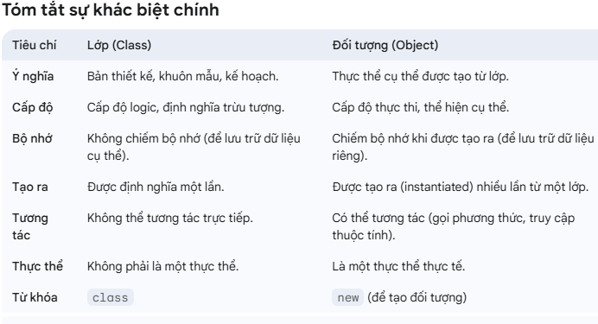
So sánh sự khác nhau giữa int vs Integer? | int (Kiểu dữ liệu nguyên thủy - Primitive Type) Bản chất: Là một kiểu dữ liệu cơ bản, không phải là đối tượng. Nó biểu diễn trực tiếp một giá trị số nguyên 32-bit.int count = 10; int sum = 20; int result = count + sum; // Phép toán trực tiếp trên giá trị. Khi nào nên dùng gì? Sử dụng int khi bạn chỉ cần lưu trữ một giá trị số nguyên và hiệu suất là yếu tố quan trọng, đặc biệt trong các vòng lặp tính toán lớn. Sử dụng Integer khi bạn cần một đối tượng (ví dụ: làm việc với Collection Framework), khi bạn cần lưu trữ giá trị null, hoặc khi bạn muốn tận dụng các phương thức được cung cấp bởi lớp Integer. | Integer (Lớp bao bọc - Wrapper Class) Bản chất: Là một lớp đối tượng (class) trong gói java.lang. Mỗi đối tượng Integer bao bọc (wrap) một giá trị int bên trong nó.Có các phương thức: Là một đối tượng, Integer cung cấp nhiều phương thức hữu ích để thao tác, chuyển đổi hoặc so sánh giá trị, ví dụ: intValue(): Trả về giá trị int của đối tượng Integer. toString(): Chuyển đổi giá trị Integer thành String. parseInt(String s): Phương thức static để chuyển đổi String thành int. valueOf(int i) / valueOf(String s): Phương thức static để chuyển đổi int hoặc String thành đối tượng Integer.Integer num1 = 10; // Autoboxing Integer num2 = Integer.valueOf("20"); Integer sumObjects = num1 + num2; // Autoboxing và Unboxing diễn ra tự động ArrayList<Integer> numbers = new ArrayList<>(); numbers.add(5); // Autoboxing: int 5 được chuyển thành Integer đối tượng int firstNum = numbers.get(0); // Unboxing: Integer đối tượng được chuyển thành int // Kiểm tra null Integer nullableInt = null; // int primitiveInt = nullableInt; // Lỗi: NullPointerException nếu nullableInt là null if (nullableInt != null) { System.out.println(nullableInt * 2); } | 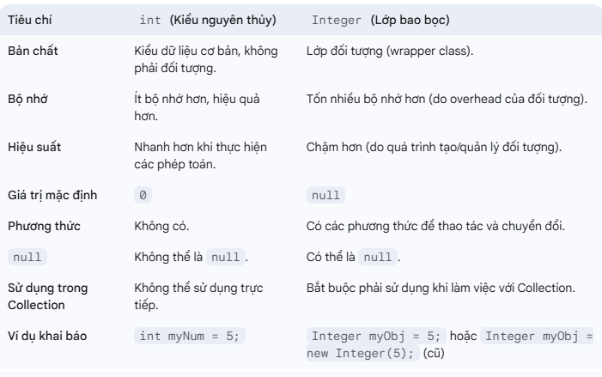
Pham vi truy cập private | Ý nghĩa: Đây là mức độ truy cập hạn chế nhất. Phạm vi truy cập: Các thành viên (biến, phương thức, hàm tạo) được khai báo là private chỉ có thể được truy cập từ bên trong chính lớp đó. Chúng không thể được truy cập từ bất kỳ lớp nào khác, kể cả các lớp con hay các lớp trong cùng gói. Mục đích sử dụng: Đóng gói dữ liệu: Thường được dùng để ẩn đi các chi tiết triển khai nội bộ của một lớp, bảo vệ dữ liệu khỏi bị thay đổi trực tiếp từ bên ngoài. Giúp duy trì tính nhất quán: Bạn có thể cung cấp các phương thức public (getter/setter) để kiểm soát việc truy cập và sửa đổi dữ liệu private, đảm bảo tính hợp lệ của dữ liệu.class MyClass { private int privateData; // Chỉ MyClass mới có thể truy cập privateData private void privateMethod() { // Chỉ MyClass mới có thể gọi privateMethod System.out.println("This is a private method."); } } |  | [default] (Package-Private) Ý nghĩa: Nếu bạn không khai báo bất kỳ từ khóa access modifier nào, đó sẽ là phạm vi truy cập mặc định (default) hay còn gọi là package-private. Phạm vi truy cập: Các thành viên hoặc lớp có phạm vi default chỉ có thể được truy cập từ bên trong cùng một gói (package). Chúng không thể được truy cập từ các gói khác. Mục đích sử dụng: Khi bạn muốn các lớp hoặc thành viên chỉ hiển thị cho các lớp khác trong cùng một nhóm chức năng (cùng gói) mà không cần phải công khai ra toàn bộ ứng dụng.// Trong gói com.example.model package com.example.model; class Product { // Lớp Product có phạm vi default String productName; // productName có phạm vi default void displayInfo() { // displayInfo() có phạm vi default System.out.println("Product: " + productName); } } // Trong cùng gói com.example.model class ProductManager { void manageProduct() { Product p = new Product(); // OK, cùng gói p.productName = "Laptop"; // OK, cùng gói p.displayInfo(); // OK, cùng gói } } // Trong gói com.example.app (gói khác) // package com.example.app; // import com.example.model.Product; // class MainApp { // void run() { // Product p = new Product(); // LỖI: Product không public // } // }
Phạm vi truy câp public và protect | protected Ý nghĩa: Phạm vi truy cập dành cho các lớp con và các lớp trong cùng gói. Phạm vi truy cập: Các thành viên được khai báo là protected có thể được truy cập: Từ bên trong cùng một lớp. Từ bên trong cùng một gói. Từ các lớp con (subclasses), ngay cả khi lớp con nằm ở một gói khác. Mục đích sử dụng: Cho phép các lớp con kế thừa và tùy chỉnh hành vi của lớp cha, trong khi vẫn giữ một mức độ bảo vệ nhất định cho các thành viên đó khỏi bị truy cập rộng rãi.// Trong gói com.example.base package com.example.base; public class Animal { protected String species; // protected: truy cập bởi lớp con hoặc cùng gói protected void eat() { System.out.println(species + " is eating."); } } // Trong gói com.example.subclass (gói khác) package com.example.subclass; import com.example.base.Animal; public class Dog extends Animal { // Dog là lớp con của Animal public Dog(String species) { this.species = species; // OK: Truy cập protected field từ lớp con } public void bark() { eat(); // OK: Gọi protected method từ lớp con System.out.println(species + " is barking."); } } // Trong gói com.example.app (gói khác, không phải lớp con) // package com.example.app; // import com.example.base.Animal; // class Zoo { // void observe() { // Animal a = new Animal(); // a.species = "Lion"; // LỖI: Không truy cập được protected từ gói khác (không phải lớp con) // a.eat(); // LỖI: Không truy cập được protected từ gói khác (không phải lớp con) // } // } | public Ý nghĩa: Đây là mức độ truy cập rộng nhất. Phạm vi truy cập: Các thành viên (biến, phương thức, hàm tạo) hoặc lớp được khai báo là public có thể được truy cập từ bất kỳ đâu, bên trong hay bên ngoài gói, lớp con hay không phải lớp con. Mục đích sử dụng: Cung cấp giao diện công cộng (public API) cho các lớp khác để tương tác với lớp của bạn. Các phương thức và lớp quan trọng mà bạn muốn người dùng của thư viện/ứng dụng có thể sử dụng. | 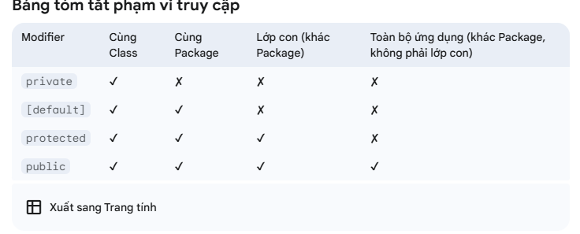
Từ khóa this Từ khóa this là một biến tham chiếu trỏ tới đối tượng hiện tại. Nó được sử dụng bên trong một phương thức thể hiện (instance method) hoặc một hàm tạo (constructor) để truy cập các thành viên của đối tượng hiện tại, như biến thể hiện (instance variable), phương thức và hàm tạo. | public class Student { int id; String name; // Constructor public Student(int id, String name) { this.id = id; // 'this.id' refers to the instance variable 'id' this.name = name; // 'this.name' refers to the instance variable 'name' } public void display() { System.out.println("ID: " + this.id + ", Name: " + this.name); } }public class MyClass { void method1() { System.out.println("Method 1"); } void method2() { this.method1(); // Calling method1 from method2 using 'this' System.out.println("Method 2"); } } | Từ khóa super trong Java được sử dụng để tham chiếu đến đối tượng của lớp cha gần nhất (immediate parent class/superclass). Nó thường được dùng trong ngữ cảnh kế thừa để truy cập các thành viên (biến, phương thức, hàm tạo) của lớp cha bị lớp con ghi đè hoặc che giấu. | class Animal { String name = "Animal"; } class Dog extends Animal { String name = "Dog"; void display() { System.out.println("Current object name: " + name); // Refers to Dog's name System.out.println("Parent object name: " + super.name); // Refers to Animal's name } }class Vehicle { void horn() { System.out.println("Beep beep!"); } } class Car extends Vehicle { @Override void horn() { super.horn(); // Calls the horn() method of the parent class (Vehicle) System.out.println("Car horn!"); }
Upcasting Định nghĩa: Upcasting là quá trình ép kiểu một đối tượng từ lớp con (subclass) sang lớp cha (superclass). Đây là quá trình tự động (implicit) trong Java, vì lớp con luôn là một dạng của lớp cha (theo nguyên tắc "is-a"). Đặc điểm: An toàn, không cần ép kiểu tường minh. Chỉ truy cập được các thành viên (phương thức, thuộc tính) được định nghĩa trong lớp cha hoặc được ghi đè trong lớp con. Thường được sử dụng khi muốn xử lý đối tượng một cách tổng quát. | void makeSound() { System.out.println("Some generic animal sound"); } } class Dog extends Animal { @Override void makeSound() { System.out.println("Woof!"); } void fetch() { System.out.println("Dog is fetching"); } } public class Main { public static void main(String[] args) { Dog dog = new Dog(); // Upcasting: Ép kiểu Dog thành Animal Animal animal = dog; // Tự động, không cần ép kiểu tường minh animal.makeSound(); // Gọi được: In "Woof!" (phương thức được ghi đè) // animal.fetch(); // Lỗi biên dịch: Animal không có phương thức fetch() } } | Dog là một lớp con của Animal. Khi Dog được gán cho biến kiểu Animal (upcasting), biến animal chỉ có thể truy cập các phương thức của lớp Animal. Phương thức makeSound() được ghi đè nên gọi phiên bản của Dog. Không thể gọi fetch() vì nó chỉ tồn tại trong lớp Dog.
Downcasting Định nghĩa: Downcasting là quá trình ép kiểu một đối tượng từ lớp cha sang lớp con. Đây là quá trình không tự động (explicit) và cần được thực hiện cẩn thận vì có thể gây lỗi nếu đối tượng không thực sự thuộc lớp con. Đặc điểm: Không an toàn, cần ép kiểu tường minh bằng cách sử dụng dấu ngoặc (ClassName). Thường sử dụng toán tử instanceof để kiểm tra xem đối tượng có thuộc lớp con hay không trước khi ép kiểu. Cho phép truy cập các thành viên cụ thể của lớp con. | public class Main { public static void main(String[] args) { // Upcasting Animal animal = new Dog(); // Downcasting if (animal instanceof Dog) { Dog dog = (Dog) animal; // Ép kiểu tường minh dog.makeSound(); // In "Woof!" dog.fetch(); // In "Dog is fetching" } else { System.out.println("Không thể ép kiểu thành Dog"); } // Trường hợp lỗi downcasting Animal genericAnimal = new Animal(); if (genericAnimal instanceof Dog) { Dog dog2 = (Dog) genericAnimal; // Sẽ không chạy vì genericAnimal không phải Dog } else { System.out.println("genericAnimal không phải là Dog"); } } } | class Animal { void makeSound() { System.out.println("Some generic animal sound"); } } class Dog extends Animal { @Override void makeSound() { System.out.println("Woof!"); } void fetch() { System.out.println("Dog is fetching"); } } Animal animal = new Dog() là upcasting, cho phép đối tượng Dog được tham chiếu bởi biến kiểu Animal. Để truy cập phương thức fetch() của Dog, cần downcasting bằng (Dog) animal. Toán tử instanceof được sử dụng để kiểm tra xem animal có thực sự là một Dog hay không, tránh lỗi ClassCastException. Trong trường hợp genericAnimal, vì nó là đối tượng của Animal (không phải Dog), downcasting sẽ không được thực hiện. | 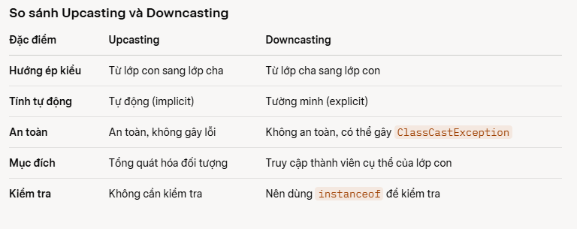
Câu trả lời bit,byte,char | 1 byte có thể biểu diễn các số nguyên nằm trong miền từ -128 tới 127. Một byte thường bao gồm 8 bit. | Kiểu dữ liệu char thường có kích thước 1 byte (8 bit) và có phạm vi tương tự với số nguyên 8 bit có dấu hoặc không dấu. Phạm vi được đưa ra trong câu này lớn hơn nhiều so với khả năng của một char tiêu chuẩn.
các môi trường chạy trong java
bao nhiêu loại biến trong Java
Biến dữ liệu là các biến dạng nào
Trường dữ liệu
khai báo biến lớp
Có bao nhiêu kiểu dữ liệu cơ sở trong Java?
Kiểu enum là gì
JVM (Java Virtual Machine - Máy ảo Java) là gì ? Bạn không sử dụng trực tiếp JVM. Nó được tự động gọi và quản lý bởi JRE (hoặc JDK) khi bạn chạy một chương trình Java. Công việc của nó là dịch và thực thi bytecode. | JVM là một máy ảo trừu tượng, là trái tim của Java, chịu trách nhiệm thực thi mã bytecode Java. Nó là một chương trình phần mềm giả lập một máy tính vật lý.Bạn sẽ không bao giờ "cài đặt" hay "chạy" JVM một cách trực tiếp như một ứng dụng độc lập. Nó là một phần của JRE hoặc JDK và hoạt động "ngầm" khi một chương trình Java được khởi chạy. | public class ChaoBan { public static void main(String[] args) { System.out.println("Xin chào từ JVM!"); } } Khi bạn biên dịch và chạy chương trình này: Mã nguồn ChaoBan.java được biên dịch thành mã bytecode ChaoBan.class. Khi bạn chạy java ChaoBan, JRE (hoặc JDK) sẽ khởi tạo một JVM instance. JVM này sẽ tải file ChaoBan.class, kiểm tra tính hợp lệ của bytecode, và sau đó thực thi lệnh System.out.println("Xin chào từ JVM!");, hiển thị thông báo ra màn hình console. Mỗi khi bạn chạy một ứng dụng Java, một JVM mới sẽ được tạo ra để thực thi ứng dụng đó.
JRE (Java Runtime Environment - Môi trường chạy Java) là gì | JRE là một gói phần mềm bao gồm JVM và các thư viện lớp Java cốt lõi (Java class libraries) cần thiết để chạy các ứng dụng Java. Vai trò: Cung cấp môi trường chạy: JRE cung cấp tất cả những gì cần thiết để một chương trình Java có thể chạy trên máy tính của người dùng cuối. Kết hợp JVM và thư viện: Nó chứa JVM để thực thi bytecode và các thư viện Java chuẩn (như java.lang, java.util, java.io, v.v.) mà các chương trình Java thường sử dụng.Đặc điểm: Có thể được cài đặt riêng biệt. Dành cho người dùng cuối chỉ muốn chạy các ứng dụng Java, không cần phát triển. Không bao gồm các công cụ phát triển như trình biên dịch, trình gỡ lỗi. JRE = JVM + Thư viện Java cốt lõi. | Cách sử dụng: Cài đặt JRE trên máy tính nếu bạn chỉ muốn chạy các ứng dụng Java đã được phát triển. Ví dụ, nếu bạn tải một game Java hoặc một phần mềm kế toán viết bằng Java, bạn chỉ cần JRE để chạy nó. Lệnh: Khi bạn chạy một file .jar (file đóng gói ứng dụng Java) bằng cách nhấp đúp, JRE sẽ được sử dụng để khởi động JVM và chạy ứng dụng. Bạn cũng có thể dùng lệnh java YourApplication trong Command Prompt/Terminal để chạy file .class hoặc .jar (nếu đã được cấu hình Manifest). | JRE là thứ mà người dùng cuối cần cài đặt trên máy tính của họ nếu họ muốn chạy các ứng dụng Java. Ví dụ: Bạn là một người dùng cuối: Một người bạn gửi cho bạn một trò chơi nhỏ được lập trình bằng Java dưới dạng file GameCuaBan.jar. Để chơi game đó, bạn cần phải cài đặt JRE trên máy tính của mình. Sau khi cài đặt JRE, bạn chỉ cần nhấp đúp vào file GameCuaBan.jar. JRE sẽ tự động khởi động JVM và cung cấp các thư viện cần thiết để trò chơi chạy được trên máy tính của bạn. Nếu không có JRE, hệ điều hành của bạn sẽ không biết làm thế nào để mở và chạy file .jar đó. Một trang web sử dụng applet Java (ít phổ biến ngày nay): Ngày xưa, nhiều trang web sử dụng Java Applet. Để xem các applet này, trình duyệt của bạn cần có JRE được cài đặt và cấu hình đúng.
JDK (Java Development Kit - Bộ công cụ phát triển Java) là gì | JDK là một bộ công cụ phát triển phần mềm toàn diện, cung cấp môi trường để phát triển, biên dịch, gỡ lỗi và chạy các ứng dụng Java.Vai trò: Phát triển ứng dụng: JDK là lựa chọn bắt buộc cho các nhà phát triển Java. Nó bao gồm JRE và các công cụ phát triển quan trọng. Biên dịch mã: Chứa javac (trình biên dịch Java), dùng để chuyển đổi mã nguồn Java (.java) thành mã bytecode (.class). Gỡ lỗi: Chứa jdb (trình gỡ lỗi Java) để tìm và sửa lỗi trong ứng dụng. Tạo tài liệu: Chứa javadoc để tạo tài liệu API từ mã nguồn. Chạy ứng dụng: Vì JDK bao gồm JRE, nó cũng có khả năng chạy các ứng dụng Java. | Đặc điểm: Phải được cài đặt để phát triển ứng dụng Java. JDK = JRE + Công cụ phát triển (javac, jdb, javadoc, v.v.). Có thể cài đặt nhiều phiên bản JDK trên cùng một máy tính. | JDK: Cách sử dụng: Cài đặt JDK nếu bạn là một nhà phát triển Java. Lệnh điển hình: Biên dịch: javac TenFileCuaBan.java (sẽ tạo ra TenFileCuaBan.class) Chạy: java TenFileCuaBan (sẽ thực thi file .class) Gỡ lỗi: jdb TenFileCuaBan Tạo Javadoc: javadoc TenFileCuaBan.java
Phân biệt 3 loại : jvm,jre,jdk | ->jvm : thông dịch cho code để chạy chương trình cho máy tính hiểu -> jre = jvm + libraries -> jdk = jre + developper tool | ể hình dung dễ hơn, bạn có thể tưởng tượng mối quan hệ như sau: JVM: Là "động cơ" bên trong, nơi mã Java thực sự được thực thi. JRE: Là "bộ khung xe" (bao gồm động cơ và các bộ phận cần thiết khác) cho phép chiếc xe chạy. Người dùng cuối chỉ cần JRE để "lái xe" (chạy ứng dụng). JDK: Là "nhà máy sản xuất ô tô" (bao gồm tất cả các công cụ, linh kiện, và cả bộ khung xe hoàn chỉnh) để tạo ra chiếc xe. Lập trình viên cần JDK để "xây dựng" ứng dụng. | 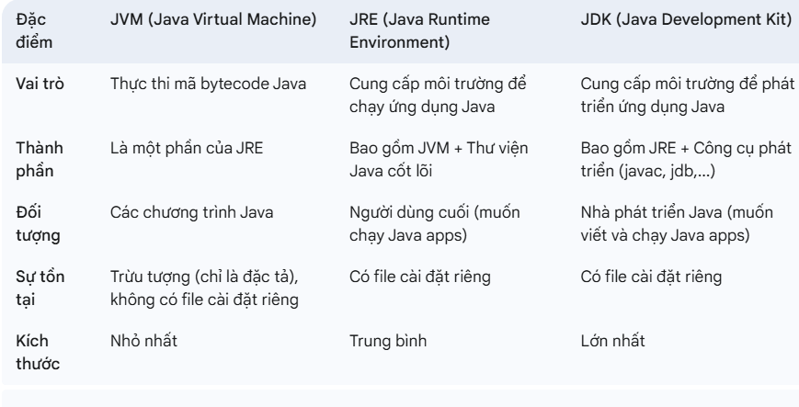
So sánh được bộ nhớ Stack và Heap? | Bộ nhớ Stack và Heap là hai khu vực chính mà chương trình sử dụng để quản lý dữ liệu trong quá trình thực thi. - Stack: Lý tưởng cho những dữ liệu tạm thời, lời gọi hàm, các biến primitive. - Heap: Dành cho các đối tượng cần tồn tại lâu dài hoặc chia sẻ giữa nhiều hàm/phương thức. | public class MemoryDemo { public static void main(String[] args) { // Biến nguyên thủy – nằm trong Stack int age = 30; // Biến tham chiếu – đối tượng tạo bằng 'new' – nằm trong Heap Person person = new Person("Lê"); // Gọi phương thức – tạo ra Stack frame mới greet(person); } public static void greet(Person p) { String message = "Hello, " + p.name; // message nằm trong Stack, p tham chiếu đến đối tượng trong Heap System.out.println(message); } } class Person { String name; // Constructor – tạo đối tượng trong Heap public Person(String name) { this.name = name; } }
Java EE (Enterprise Edition) Java EE (nay được gọi là Jakarta EE) là một tập hợp các API và tiêu chuẩn được xây dựng trên nền tảng Java SE. Nó được thiết kế để phát triển các ứng dụng doanh nghiệp lớn, phân tán, có khả năng mở rộng, và hoạt động trên server. | Thành phần chính: Server Applications: Các thành phần chạy trên máy chủ như Servlets và JSPs (JavaServer Pages), dùng để tạo ra các trang web động. EJB (Enterprise JavaBeans): Các thành phần phức tạp để xử lý logic nghiệp vụ. JMS (Java Message Service): API cho việc gửi và nhận tin nhắn giữa các ứng dụng. JPA (Java Persistence API): API để quản lý dữ liệu trong cơ sở dữ liệu. RESTful/SOAP Web Services: Các tiêu chuẩn để tạo ra các dịch vụ web.
Tiêu chí | Toán tử == | Phương thức equals() | String s1 = new String("Gemini"); String s2 = new String("Gemini"); String s3 = s1; // 1. Dùng toán tử == System.out.println(s1 == s2); // Kết quả: FALSE. // Lý do: Dùng từ khóa 'new', nên s1 và s2 được tạo ở 2 vùng nhớ hoàn toàn khác nhau. System.out.println(s1 == s3); // Kết quả: TRUE. // Lý do: s3 được gán bằng s1, nên cả hai cùng trỏ vào một vùng nhớ. // 2. Dùng phương thức equals() System.out.println(s1.equals(s2)); // Kết quả: TRUE. // Lý do: Lớp String đã override equals() để so sánh từng ký tự. // Vì cả hai đều chứa chuỗi "Gemini" nên nội dung giống hệt nhau.
Bản chất | Toán tử toán học/logic | Phương thức của lớp
Mục đích chính | So sánh địa chỉ bộ nhớ (tham chiếu) hoặc giá trị nguyên thủy. | So sánh nội dung / trạng thái của đối tượng.
Khả năng ghi đè (Override) | Không thể ghi đè. Hành vi là cố định. | Có thể (và thường xuyên) được ghi đè bởi người lập trình.
Tốc độ thực thi | Nhanh hơn (chỉ so sánh một địa chỉ bộ nhớ). | Chậm hơn một chút (do phải chạy logic kiểm tra từng thuộc tính bên trong).
An toàn với Null | Có. obj == null hoạt động bình thường và trả về true/false. | Không an toàn. Nếu đối tượng gọi phương thức là null (vd: obj.equals(other) mà obj là null) sẽ gây ra lỗi NullPointerException.

fe-js
Objective | Note | example | example

var – let – const so sánh | . Scope (Phạm vi hoạt động) Đây là sự khác biệt lớn nhất giữa "thế hệ cũ" (var) và "thế hệ mới" (let, const). var (Function Scope): Nếu bạn khai báo var bên trong một hàm, nó chỉ có tác dụng trong hàm đó. Tuy nhiên, nếu khai báo trong các khối như if hay for, nó vẫn "lọt" ra ngoài. let & const (Block Scope): Biến chỉ tồn tại trong cặp ngoặc nhọn {} nơi nó được sinh ra. Điều này giúp tránh lỗi "râu ông nọ cắm cằm bà kia" rất hiệu quả.Ưu tiên dùng const cho mọi thứ. Nó giúp code của bạn an toàn và dễ đoán hơn. Chỉ dùng let khi bạn chắc chắn rằng giá trị của biến đó cần phải thay đổi (ví dụ: biến đếm i trong vòng lặp for). Hạn chế hoặc ngưng sử dụng var để tránh các vấn đề về phạm vi và lỗi logic không đáng có. | 2. Hoisting (Cơ chế đưa lên đầu) Với var, bạn có thể gọi biến trước khi khai báo mà không bị lỗi (nó sẽ trả về undefined). Với let và const, trình duyệt sẽ báo lỗi ReferenceError nếu bạn "cầm đèn chạy trước ô tô". Chúng thực tế vẫn được hoisting nhưng nằm trong vùng "tử thần" (Temporal Dead Zone) cho đến khi dòng khai báo được chạy tới. 3. Khai báo lại và Gán lại var: Rất thoải mái, bạn có thể khai báo trùng tên biến nhiều lần mà không bị mắng. Nhưng đây cũng là nguồn cơn của nhiều bug khó tìm. let: Cho phép đổi giá trị (như biến đếm trong vòng lặp) nhưng không cho phép khai báo lại cùng một tên trong cùng một scope. const: Là "hằng số". Một khi đã gán giá trị là bạn không thể thay đổi nó. Lưu ý nhỏ: Với const là Object hoặc Array, bạn vẫn có thể thay đổi nội dung bên trong (thêm phần tử, sửa thuộc tính), nhưng không thể gán nguyên một Object/Array mới vào biến đó. | 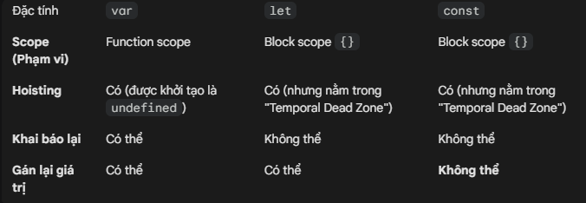
 | Regular Function (Hàm truyền thống): Là một "cỗ máy" độc lập. Khi nó được gọi, nó tự tạo ra một ngữ cảnh this riêng cho chính nó dựa trên cách nó được gọi. Nếu bạn gọi nó từ một object, this là object đó. Nếu bạn gọi nó như một hàm bình thường, this là window (hoặc undefined trong strict mode). Arrow Function (Hàm mũi tên): Là một "kẻ mượn tạm". Nó không có ngữ cảnh this riêng. Nó "nhìn" ra bên ngoài xem hàm cha hoặc phạm vi bên ngoài đang dùng this là gì, thì nó dùng ké luôn cái đó. Người ta gọi đây là Lexical Scoping. | const timer = { seconds: 0, start: function() { // Ở đây 'this' vẫn là đối tượng timer. Đúng! setInterval(function() { // Hàm này được gọi bởi trình duyệt (window), không phải timer. // Do đó, 'this' ở ĐÂY trở thành đối tượng Window hoặc undefined. this.seconds++; console.log("Regular:", this.seconds); }, 1000); } }; timer.start(); // Kết quả: NaN, NaN, NaN... (vì window.seconds không tồn tại)Tại sao lỗi? Vì hàm bên trong setInterval là một hàm truyền thống, nó tự tạo this riêng của nó, và this đó không liên quan gì đến timer. | Dùng Arrow Function (Chạy hoàn hảo)const timerArrow = { seconds: 0, start: function() { // 'this' ở đây là timer. setInterval(() => { // Arrow function không có 'this' riêng. // Nó mượn 'this' từ hàm start() bên ngoài. // Mà 'this' của start() chính là timer. this.seconds++; console.log("Arrow:", this.seconds); }, 1000); } }; timerArrow.start(); // Kết quả: 1, 2, 3... (Chạy đúng!)Tại sao đúng? Vì Arrow Function không "tự chế" ra this mới, nó giữ nguyên kết nối với đối tượng timer. | Khi nào "Arrow Function" lại là lựa chọn sai? Đừng lạm dụng Arrow Function cho mọi thứ. Có một trường hợp nó sẽ phản tác dụng: Định nghĩa Method cho Object. JavaScriptconst user = { name: "Hoàng", // Dùng Arrow function ở đây là SAI sayHi: () => { console.log("Chào " + this.name); } }; user.sayHi(); // Kết quả: "Chào undefined"Giải thích: Vì Arrow function mượn this từ phạm vi bên ngoài Object user (thường là window), mà window thì không có thuộc tính name là "Hoàng". Trong trường hợp này, bạn bắt buộc phải dùng Regular Function.
Closure là gì? | Nói một cách đơn giản nhất: Closure là một hàm có khả năng "nhớ" và truy cập vào các biến thuộc phạm vi (scope) của hàm cha, ngay cả khi hàm cha đó đã thực thi xong và đóng lại. Hãy tưởng tượng Closure giống như một cái "balo" mà hàm con mang theo. Trong cái balo đó chứa tất cả những món đồ (biến số) mà nó lấy từ nhà (hàm cha) trước khi ra đi. | function taoMayDem() { let count = 0; // Biến này nằm trong hàm cha return function() { // Đây là hàm con (Closure) count++; console.log(count); }; }const dem = taoMayDem(); dem(); // Kết quả: 1 dem(); // Kết quả: 2 dem(); // Kết quả: 3
Event Loop là gì? | JavaScript chỉ có thể làm một việc tại một thời điểm. Event Loop là cơ chế giúp JavaScript thực hiện các tác vụ bất đồng bộ (như gọi API, đọc file, set timer) mà không làm treo trình duyệt. | 1. Các thành phần chính của "Bộ máy" Để hiểu Event Loop, bạn cần biết 4 bộ phận này phối hợp với nhau như thế nào: Call Stack (Ngăn xếp tiếng gọi): Nơi chứa các hàm đang được thực thi. Hàm nào vào sau thì ra trước (LIFO). Khi một hàm chạy xong, nó bị đẩy ra khỏi Stack. Web APIs: Đây là "trợ thủ" của trình duyệt (như setTimeout, fetch, DOM events). Khi gặp các tác vụ tốn thời gian, JavaScript sẽ đẩy sang đây để Web API làm hộ, còn anh đầu bếp (Call Stack) tiếp tục làm việc khác. Callback Queue (Hàng đợi): Sau khi Web API làm xong (ví dụ: hết 2 giây timer), nó đẩy hàm callback vào đây để xếp hàng chờ. Event Loop (Vòng lặp sự kiện): Đây là "ông cảnh sát giao thông". Nhiệm vụ duy nhất của nó là: Kiểm tra xem Call Stack có trống không? Nếu Stack trống, nó sẽ bốc hàm đầu tiên trong hàng đợi đẩy vào Stack để chạy.
Virtual DOM là gì? | Virtual DOM là bản sao DOM thật ở dạng JS object. Khi state thay đổi: React tạo Virtual DOM mới So sánh với cái cũ (diffing) Chỉ update phần thay đổi → nhanh hơn
prop vs state | Props State Truyền từ cha xuống con Nội bộ component Read-only Có thể thay đổi Không tự thay đổi Dùng setState | import React, { useState } from 'react'; // Component Con function DongHo(props) { // 1. State: Số giây (tự thay đổi bên trong) const [seconds, setSeconds] = useState(0); const tangGiay = () => { setSeconds(seconds + 1); }; return ( <div style={{ color: props.mauSac }}> {/* 2. Props: mauSac được truyền từ bên ngoài vào */} <h1>Màu của tôi là: {props.mauSac}</h1> <p>Số giây hiện tại: {seconds}</p> <button onClick={tangGiay}>Tăng giây</button> </div> ); } // Component Cha function App() { return ( <div> {/* Cha truyền 'mauSac' xuống cho con thông qua Props */} <DongHo mauSac="red" /> <DongHo mauSac="blue" /> </div> ); } | Hãy xem một Component DongHo (Đồng hồ). Nó nhận "Màu sắc" từ cha (Props) nhưng tự quản lý "Số giây" của chính nó (State). Phân tích ví dụ: Props (mauSac): Khi App truyền màu đỏ, DongHo buộc phải hiển thị màu đỏ. Nó không thể tự đổi thành màu xanh. Nếu muốn đổi, App phải truyền một giá trị khác. State (seconds): Mỗi khi bấm nút, seconds tăng lên. Đây là việc nội bộ của DongHo, App không cần biết và cũng không can thiệp vào.
 | Khi nào component re-render? | Tác nhân Phạm vi ảnh hưởng Thay đổi State Chỉ component đó và các con của nó. Thay đổi Props Component nhận props đó và các con của nó. Cha re-render Toàn bộ cây con bên dưới (nếu không dùng memo). Context thay đổi Tất cả component đang "consume" context đó.
 | Destructuring là gì? | Destructuring (Phá vỡ cấu trúc) là một cú pháp giúp bạn "bóc tách" các giá trị từ Mảng (Array) hoặc các thuộc tính từ Đối tượng (Object) và gán chúng vào các biến riêng biệt một cách cực kỳ ngắn gọn. Tưởng tượng: Bạn có một giỏ trái cây (Object). Thay vì mỗi lần muốn ăn phải thò tay vào giỏ lấy gioTraiCay.tao hay gioTraiCay.cam, bạn đổ luôn táo và cam ra đĩa (biến riêng) để dùng cho tiện. | // Với Object const user = { name: 'Alice', age: 25, city: 'Hà Nội' }; const { name, age } = user; // Bóc lấy name và age console.log(name); // 'Alice' // Với Array const colors = ['Đỏ', 'Xanh', 'Vàng']; const [firstColor, secondColor] = colors; // Lấy theo thứ tự console.log(firstColor); // 'Đỏ'
 | Spread Operator dùng để làm gì? (...) | Spread Operator (Toán tử rải) cũng sử dụng dấu 3 chấm ..., có tác dụng "trải đều" hoặc "bung" các phần tử của một Mảng hoặc Đối tượng ra. Công dụng chính: Copy mảng/object (Shallow copy): Copy mà không bị dính tham chiếu (reference). Gộp mảng/object: Nối nhiều mảng hoặc object lại với nhau. | const arr1 = [1, 2]; const arr2 = [...arr1, 3, 4]; // Bung arr1 ra -> [1, 2, 3, 4] const user = { name: 'Bob' }; const updatedUser = { ...user, age: 30 }; // { name: 'Bob', age: 30 }
 | Rest Parameter khác Spread như thế nào? (...) | Đặc điểm Spread Operator Rest Parameter Chức năng "Bung ra" (Mở rộng từ 1 thành nhiều) "Gom lại" (Gom nhiều phần lẻ tẻ thành 1 mảng) Vị trí dùng Khi khai báo biến mới, gộp mảng/object, hoặc truyền đối số vào hàm. Nằm ở tham số của hàm (hoặc dùng kết hợp với destructuring để lấy phần còn lại). | // Gom tất cả các tham số truyền vào thành một mảng tên là 'numbers' function tinhTong(...numbers) { return numbers.reduce((total, num) => total + num, 0); } console.log(tinhTong(1, 2, 3, 4)); // Kết quả: 10
 | Promise là gì? | Promise (Lời hứa) là một đối tượng đại diện cho một tác vụ bất đồng bộ (chưa hoàn thành ngay lúc đó nhưng sẽ hoàn thành trong tương lai). Tưởng tượng: Bạn vào quán order một cốc cafe. Thu ngân đưa cho bạn một tờ biên lai (Promise). Lúc bạn đang cầm biên lai chờ đợi: Trạng thái là Pending (Đang chờ). Lúc nhân viên gọi bạn ra lấy cafe: Trạng thái là Fulfilled / Resolved (Thành công - Lời hứa được thực hiện). Lúc nhân viên ra xin lỗi vì máy pha cafe hỏng: Trạng thái là Rejected (Thất bại - Lời hứa bị phá vỡ). | const callApi = new Promise((resolve, reject) => { let success = true; if (success) resolve("Lấy dữ liệu thành công!"); else reject("Lỗi mạng!"); }); callApi .then(data => console.log(data)) // Chạy khi Resolved .catch(error => console.log(error)); // Chạy khi Rejected
 | async/await hoạt động ra sao? | async/await thực chất là một "lớp vỏ bọc" (syntactic sugar) bên ngoài Promise. Nó giúp bạn viết code bất đồng bộ (chờ API, đọc file) mà nhìn trông giống y hệt như code đồng bộ chạy tuần tự từ trên xuống dưới. async: Khai báo trước một hàm để biến hàm đó thành một hàm trả về Promise. await: Chỉ được dùng bên trong hàm async. Nó ra lệnh cho JavaScript: "Hãy tạm dừng tại dòng này, chờ cái Promise này giải quyết xong (lấy được data về) thì mới chạy dòng tiếp theo". | // Thay vì dùng .then().catch() dài dòng, ta dùng async/await: async function layThongTinUser() { try { // Luồng chạy sẽ "tạm dừng" ở đây chờ API phản hồi const response = await fetch('https://api.example.com/user'); // Phải chờ dòng trên xong thì mới chạy dòng dưới const data = await response.json(); console.log(data); } catch (error) { // Tóm lỗi nếu API sập (tương đương với .catch() của Promise) console.log("Có lỗi xảy ra:", error); } }
 | cấu trúc 1 trang html gồm những gì nó ý nghĩa như thế nào | Các thành phần và ý nghĩa <!DOCTYPE html>: Khai báo đây là file HTML5. Giúp trình duyệt hiển thị đúng. <html>: Thẻ cha bao ngoài cùng. Chứa toàn bộ nội dung trang. <head> (Phần "não"): Chứa thông tin cấu hình (Metadata). Ý nghĩa: Không hiển thị trên trang nhưng giúp trình duyệt hiểu tiêu đề (title), ngôn ngữ, Font chữ và kết nối CSS. <body> (Phần "thân"): Chứa nội dung thực tế. Ý nghĩa: Tất cả những gì người dùng thấy (chữ, hình ảnh, video, nút bấm) đều nằm ở đây. | <!DOCTYPE html> <html> <head> <title>Tiêu đề tab</title> </head> <body> <h1>Nội dung chính</h1> <p>Đoạn văn bản.</p> </body> </html>
 | phân biệt class và id | Dùng Class: Khi bạn muốn định nghĩa một "phong cách" (style) để áp dụng cho nhiều đối tượng khác nhau trên trang (ví dụ: tất cả các nút bấm, các đoạn văn bản chú thích). Dùng ID: Khi bạn muốn xác định một thành phần duy nhất và đặc biệt (ví dụ: Logo, Thanh Menu, Chân trang). ID còn thường được dùng làm "mỏ neo" để cuộn trang hoặc dùng trong JavaScript để truy xuất nhanh một phần tử.
 | selector trong css : Selector trong CSS là công cụ dùng để "chọn" các phần tử HTML mà bạn muốn áp dụng phong cách (style). Nó giống như việc bạn đọc một danh sách lớp và chỉ định: "Tất cả những người mặc áo sơ mi (selector) hãy đứng sang một bên để nhận đồng phục mới (style)". | 1. Nhóm Selector cơ bản (Hay dùng nhất) Selector toàn bộ (*): Chọn tất cả các phần tử trên trang. Thường dùng để reset căn lề. * { margin: 0; } Selector thẻ (Element): Chọn trực tiếp tên thẻ HTML. p { color: blue; } (Tất cả thẻ <p> sẽ có chữ màu xanh). Selector Class (.): Chọn các thẻ có thuộc tính class. Có thể dùng nhiều lần. .vung-tin { font-weight: bold; } Selector ID (#): Chọn thẻ có thuộc tính id duy nhất. #header { background: grey; } | 2. Nhóm Selector kết hợp (Combinators) Dùng để chọn phần tử dựa trên mối quan hệ gia đình (cha, con, anh em). Chọn con trực tiếp (>): Chỉ chọn những con ngay sát bên trong cha. div > p (Chỉ chọn thẻ p là con trực tiếp của div). Chọn tất cả con cháu (Khoảng trắng): Chọn mọi thẻ con, cháu, chắt... bên trong. div p (Chọn tất cả thẻ p nằm trong div). Chọn anh em liền kề (+): Chọn thẻ đứng ngay sau một thẻ khác. h1 + p (Chọn thẻ p nằm ngay sau h1). | 4. Độ ưu tiên của Selector (Specificity) Khi có nhiều Selector cùng trỏ vào một thẻ, CSS sẽ ưu tiên theo thứ tự "ai mạnh hơn thì thắng": ID (Mạnh nhất) Class / Pseudo-class Thẻ (Element) (Yếu nhất) Ví dụ: Nếu bạn đặt #tieude { color: red; } và .mau-xanh { color: blue; } cho cùng một thẻ, thẻ đó sẽ có màu đỏ vì ID mạnh hơn Class.
box model trong html css | Một cái "hộp" CSS gồm 4 lớp vỏ từ trong ra ngoài: Content (Nội dung): Nơi chứa chữ, hình ảnh hoặc các thẻ con. Kích thước được xác định bởi width và height. Padding (Vùng đệm): Khoảng trống bên trong hộp, nằm giữa nội dung và viền. Nó làm tăng kích thước tổng thể của hộp nhưng vẫn giữ màu nền của hộp. Border (Viền): Đường kẻ bao quanh vùng đệm và nội dung. Margin (Lề): Khoảng cách bên ngoài hộp dùng để đẩy các hộp khác ra xa. Nó là vùng trong suốt, không có màu nền.
giải thích display : block, inline, inline-block | 1. display: block (Khối) Thẻ này giống như một "viên gạch" lớn. Đặc điểm: Luôn bắt đầu trên một dòng mới và chiếm hết chiều rộng của hàng đó (ngay cả khi nội dung rất ngắn). Kích thước: Bạn có thể tự do đặt width và height. Margin/Padding: Ăn đủ 4 hướng (trên, dưới, trái, phải). Các thẻ mặc định: <div>, <h1> đến <h6>, <p>, <ul>, <li>. | 2. display: inline (Trên cùng một dòng) Thẻ này giống như một "từ ngữ" trong một đoạn văn. Đặc điểm: Không bắt đầu dòng mới. Nó chỉ chiếm diện tích vừa đủ với nội dung bên trong. Các thẻ inline sẽ nằm sát nhau trên cùng một hàng. Kích thước: Không thể đặt width và height. Kích thước do nội dung quyết định. Margin/Padding: Chỉ ăn theo chiều ngang (trái, phải). Chiều dọc (trên, dưới) sẽ không đẩy các phần tử khác ra xa được. Các thẻ mặc định: <span>, <a>, <strong>, <em>. | 3. display: inline-block (Sự kết hợp hoàn hảo) Đây là "đứa con lai" sở hữu ưu điểm của cả hai loại trên. Đặc điểm: Giống inline ở chỗ nó không nhảy dòng, các thẻ nằm cùng hàng với nhau. Kích thước: Giống block ở chỗ bạn có thể đặt width, height, margin, padding một cách đầy đủ. Ứng dụng: Thường dùng để làm thanh Menu (Navigation) hoặc các danh sách sản phẩm nằm ngang mà vẫn muốn chỉnh kích thước từng ô.
các phương thức xử lý mảng trong js | 1. Nhóm Duyệt và Biến đổi (Hay dùng nhất) Đây là các phương thức "bất biến" (không làm thay đổi mảng gốc mà trả về kết quả mới). map(): Tạo ra một mảng mới bằng cách thực thi một hàm lên từng phần tử của mảng cũ. Ví dụ: Nhân đôi tất cả các số trong mảng. filter(): Lọc ra các phần tử thỏa mãn một điều kiện nào đó và trả về mảng mới. Ví dụ: Lấy ra các số lớn hơn 10. reduce(): "Gom" tất cả phần tử trong mảng lại thành một giá trị duy nhất (số, chuỗi, hoặc object). Ví dụ: Tính tổng các số trong mảng. forEach(): Duyệt qua từng phần tử nhưng không trả về mảng mới. Thường dùng để log dữ liệu hoặc thực hiện hành động bên ngoài. | 2. Nhóm Tìm kiếm phần tử find(): Trả về phần tử đầu tiên tìm thấy thỏa mãn điều kiện. Nếu không thấy trả về undefined. findIndex(): Giống find nhưng trả về chỉ số (index) của phần tử đó. includes(): Kiểm tra xem mảng có chứa một giá trị cụ thể hay không. Trả về true/false. some(): Trả về true nếu có ít nhất một phần tử thỏa mãn điều kiện. every(): Trả về true nếu tất cả phần tử đều thỏa mãn điều kiện. | 3. Nhóm Thêm/Xóa phần tử (Làm thay đổi mảng gốc) push(): Thêm vào cuối mảng. pop(): Xóa phần tử cuối mảng. unshift(): Thêm vào đầu mảng. shift(): Xóa phần tử đầu mảng. splice(): Phương thức "đa năng" dùng để xóa, chèn hoặc thay thế phần tử tại bất kỳ vị trí nào.4. Nhóm Khác sort(): Sắp xếp mảng (mặc định là theo chuỗi Alphabet). concat(): Nối hai hoặc nhiều mảng lại với nhau. join(): Biến mảng thành một chuỗi (String) nối với nhau bằng ký tự tự chọn. | const numbers = [1, 2, 3, 4, 5]; // 1. Map: Nhân đôi const doubled = numbers.map(n => n * 2); // [2, 4, 6, 8, 10] // 2. Filter: Lấy số chẵn const evens = numbers.filter(n => n % 2 === 0); // [2, 4] // 3. Reduce: Tính tổng const total = numbers.reduce((acc, curr) => acc + curr, 0); // 15 // 4. Find: Tìm số lớn hơn 3 const found = numbers.find(n => n > 3); // 4
String Immutable (Chuỗi bất biến) nghĩa là gì? | Bản chất: Trong JS, khi một chuỗi (String) đã được tạo ra trong bộ nhớ, bạn không thể thay đổi từng ký tự đơn lẻ bên trong nó. Bạn chỉ có thể tạo ra một chuỗi mới hoàn toàn và gán đè lại vào biến. | let ten = "Hello"; // Cố tình sửa chữ H thành chữ M ten[0] = "M"; console.log(ten); // Vẫn in ra: "Hello" (Lệnh đổi ký tự phía trên bị JS bơ đi, không có tác dụng) // Cách đúng để đổi: Gán lại toàn bộ chuỗi mới ten = "Mello";
Function Declaration vs Function Expression | Hai cách phổ biến nhất để tạo một hàm, khác nhau ở Hoisting (Khả năng gọi hàm trước khi viết code). Function Declaration (Khai báo hàm): Dùng chữ function đứng đầu dòng. Hàm này bị kéo (hoist) lên tít trên cùng, nên bạn gọi hàm ở đâu cũng được. | Function Expression (Biểu thức hàm): Lưu hàm vào một biến const hoặc let. Giống như biến, bạn phải viết nó ra rồi mới được phép gọi. | // --- 1. Function Declaration --- chaoHoi(); // CHẠY NGON LÀNH dù hàm viết ở dưới! function chaoHoi() { console.log("Xin chào!"); // --- 2. Function Expression --- // tinhTong(); // LỖI NGAY: Cannot access 'tinhTong' before initialization const tinhTong = function() { console.log(1 + 1); }; tinhTong(); // Viết dưới này mới được chạy
Sự kỳ diệu của Arrow Function (() => {})Arrow Function không chỉ là cách viết tắt cho ngắn. Nó có 2 khác biệt cực kỳ lớn với function thường: Không có arguments và Không có this của riêng nó. | A. Không có arguments (Danh sách tham số ẩn) Hàm thường tự động có biến arguments gom mọi thứ bạn truyền vào. Arrow function thì không, bạn phải dùng Rest Operator ... // Hàm thường function inThamSo() { console.log(arguments); // [1, 2, 3] } inThamSo(1, 2, 3); // Arrow Function const inThamSoMoi = (...args) => { // console.log(arguments); // Báo lỗi: arguments is not defined console.log(args); // [1, 2, 3] (Phải dùng ...args) }; inThamSoMoi(1, 2, 3); | B. Không có this (Cực kỳ quan trọng) Hàm thường: this phụ thuộc vào ai là người gọi nó. Arrow function: Không có this! Nó sẽ nhìn ra bên ngoài môi trường bao bọc nó (lexical scope) và xài ké this của hàm cha. | const user = { ten: "Minh", // Dùng hàm thường inTenLoi: function() { setTimeout(function() { // Bên trong setTimeout, hàm thường bị mất 'this' (nó trỏ ra Window) console.log("Tên lỗi là: " + this.ten); }, 1000); }, // Dùng Arrow Function inTenChuan: function() { setTimeout(() => { // Arrow function xài ké 'this' của hàm inTenChuan() bên ngoài console.log("Tên chuẩn là: " + this.ten); }, 1000); } }; user.inTenLoi(); // Trả về: "Tên lỗi là: undefined" user.inTenChuan(); // Trả về: "Tên chuẩn là: Minh"
Callback Function và Higher-Order Function (HOF) | Callback Function (Hàm gọi lại): Là một hàm được truyền vào một hàm khác dưới dạng tham số (parameter). Nó giống như việc bạn đưa số điện thoại cho nhân viên cửa hàng: "Khi nào có hàng thì gọi lại (call-back) cho tôi nhé". Higher-Order Function (Hàm bậc cao): Là hàm nhận Callback Function làm tham số, hoặc là hàm trả về (return) một hàm khác. | // 1. Đây là Callback Function (Hàm được truyền đi) function chaoHoi(ten) { console.log("Xin chào, " + ten); } // 2. Đây là Higher-Order Function (Hàm nhận Callback) function xuLyDuLieu(tenNguoiDung, hamXuLy) { console.log("Đang tải dữ liệu của " + tenNguoiDung + "..."); // Sau khi xử lý xong, nó gọi hàm callback hamXuLy(tenNguoiDung); } // Chạy thử: xuLyDuLieu("An", chaoHoi); // Output: // Đang tải dữ liệu của An... // Xin chào, An
Lexical Scope và Scope Chain | Lexical Scope (Phạm vi tĩnh): Trong JS, phạm vi của một biến được xác định ngay từ lúc bạn gõ code (vị trí vật lý), chứ không phải lúc hàm chạy. Một hàm con luôn có quyền truy cập vào các biến của hàm cha bọc nó. Scope Chain (Chuỗi phạm vi): Khi bạn gọi một biến, JS sẽ tìm theo một dây chuyền từ trong ra ngoài: Tìm trong hàm hiện tại xem có biến đó không. Không có -> Bò ra hàm cha bọc nó để tìm. Không có -> Bò ra ngoài cùng (Global scope). Nếu tìm tới Global vẫn không có -> Báo lỗi ReferenceError. |  | let bienGlobal = "Tôi ở ngoài cùng"; function hamCha() { let bienCha = "Tôi ở hàm cha"; function hamCon() { let bienCon = "Tôi ở hàm con"; // hamCon không có 'bienCha' hay 'bienGlobal', nó phải nhìn ra ngoài (Scope Chain) console.log(bienCon); console.log(bienCha); // Thành công (lấy từ hàmCha) console.log(bienGlobal); // Thành công (lấy từ Global) } hamCon(); // console.log(bienCon); // LỖI! Hàm cha không thể thò tay vào hàm con lấy biến được. } hamCha();
Debounce và Throttle ? | Hai kỹ thuật kinh điển để tối ưu hiệu năng trang web khi người dùng thao tác quá nhanh (gõ phím, cuộn chuột). Debounce (Gom nhóm): Giống như thang máy. Thang máy sẽ chờ 3 giây. Nếu có người bước vào, nó đếm lại từ đầu. Khi nào thực sự không còn ai bước vào nữa (user ngừng thao tác) thì thang máy mới chạy. | Throttle (Giới hạn nhịp độ): Giống như tàu lượn siêu tốc. Cứ đúng 15 phút tàu chạy 1 chuyến. Dù trong 15 phút đó khách có bấm nút đòi chạy liên tục 1000 lần, tàu vẫn bơ đi. Dùng cho: Bắt sự kiện Scroll, Resize cửa sổ (chỉ cho phép chạy hàm update UI tối đa 1 lần mỗi 200ms).
Shallow Copy vs Deep Copy (Nông vs Sâu) | Đây là nguồn gốc của 80% bug mất dữ liệu ở các bạn Dev mới! Shallow Copy (Copy Nông): Khi bạn copy 1 Object, nó chỉ copy lớp ngoài cùng. Nếu bên trong Object đó lại chứa 1 Object con (Nested Object), thì Object con đó vẫn bị dùng chung bộ nhớ giữa bản gốc và bản sao. Deep Copy (Copy Sâu): Cắt đứt hoàn toàn mọi liên kết. Bản gốc và bản sao độc lập 100% từ ngoài vào trong. | Ví dụ Copy Nông (Dùng Spread Operator ...): JavaScript const goc = { ten: "Minh", diaChi: { thanhPho: "Hà Nội" } // Đây là Object con }; // Copy nông bằng Spread const banSao = { ...goc }; banSao.ten = "Lan"; // Đổi tên ở bản sao (Lớp ngoài) -> Gốc không bị ảnh hưởng banSao.diaChi.thanhPho = "HCM"; // Đổi thành phố (Lớp trong) -> GỐC BỊ ĐỔI THEO LUÔN! console.log(goc.diaChi.thanhPho); // "HCM" (Chết dở!) | Cách giải quyết (Deep Copy): Cách cũ (JSON.parse(JSON.stringify(obj))): Biến Object thành chuỗi Text, rồi biến Text ngược lại thành Object. Nhược điểm: Sẽ làm mất các key có giá trị là function, undefined, và làm sai ngày tháng (Date). Cách chuẩn hiện đại (structuredClone()): API có sẵn của trình duyệt. Copy sâu hoàn hảo, giữ nguyên các kiểu dữ liệu phức tạp. | // Copy sâu an toàn tuyệt đối! const banSaoXin = structuredClone(goc);
Mutate vs Non-Mutate Array (Biến đổi vs Không biến đổi) | Khi gọi một hàm xử lý mảng, bạn phải biết nó có "chạm" vào mảng gốc hay không. Mutate (Biến đổi mảng gốc): push, pop, splice, sort, reverse. Khi dùng các hàm này, mảng ban đầu của bạn sẽ bị thay đổi vĩnh viễn. (Trong React, việc vô tình mutate mảng gốc là tối kỵ vì nó làm UI không cập nhật). | Non-Mutate (Trả về mảng mới, mảng gốc an toàn): map, filter, slice, concat.
slice() vs splice() | slice (Lát cắt): "Cắt" lấy một khúc của mảng để tạo ra mảng mới. Hoàn toàn không ảnh hưởng mảng gốc (Non-mutate). splice (Mối nối): Chọc thẳng vào mảng gốc để cắt bỏ hoặc nhét thêm phần tử. Làm biến đổi mảng gốc (Mutate). | const traiCay = ["Táo", "Cam", "Chuối", "Nho"]; // SLICE: Lấy từ vị trí số 1 đến số 3 (Không lấy số 3) const layRa = traiCay.slice(1, 3); console.log(layRa); // ["Cam", "Chuối"] console.log(traiCay); // ["Táo", "Cam", "Chuối", "Nho"] (Gốc CÒN NGUYÊN) // SPLICE: Bắt đầu từ vị trí số 1, xóa đi 2 phần tử traiCay.splice(1, 2); console.log(traiCay); // ["Táo", "Nho"] (Gốc ĐÃ BỊ THAY ĐỔI)
Lỗi kinh điển khi dùng sort() | Theo mặc định, hàm sort() của JS ép mọi thứ thành Chuỗi (String) rồi mới sắp xếp theo bảng chữ cái (Alphabet). Chứ nó không hiểu Toán học! | const so = [10, 2, 30, 1]; so.sort(); console.log(so); // Kết quả: [1, 10, 2, 30] (Vì chữ "10" đứng trước chữ "2" trong từ điển!) // CÁCH SẮP XẾP SỐ CHUẨN: Bắt buộc phải truyền Callback Function so.sort((a, b) => a - b); // Tăng dần (Nếu muốn giảm dần thì b - a) console.log(so); // [1, 2, 10, 30] (Chuẩn!)
map vs filter vs reduce và forEach | Đây là "bộ ba nguyên tử" của Array. forEach: Duyệt qua mảng để làm một hành động gì đó (ví dụ: console.log), trả về undefined. map: Biến đổi từng phần tử và trả về mảng mới CÙNG độ dài. filter: Lọc các phần tử thỏa mãn điều kiện, trả về mảng mới (có thể NGẮN HƠN). reduce: Quét qua mảng và nhồi nhét, cộng dồn tất cả lại thành MỘT giá trị duy nhất (một số, một chuỗi, hoặc một object gom nhóm). | const gioHang = [ { ten: "Chuột", gia: 200 }, { ten: "Bàn phím", gia: 500 }, { ten: "Lót chuột", gia: 50 } ]; // 1. Dùng map: Tạo mảng mới chỉ chứa Tên sản phẩm const tenSanPham = gioHang.map((item) => item.ten); // Kết quả: ["Chuột", "Bàn phím", "Lót chuột"] // 2. Dùng filter: Chỉ lấy món đồ > 100k const doDatTien = gioHang.filter((item) => item.gia > 100); // Kết quả: Mảng chứa [Chuột, Bàn phím] // 3. Dùng reduce: Tính tổng tiền giỏ hàng // acc (accumulator) là biến tích lũy, bắt đầu từ 0 const tongTien = gioHang.reduce((acc, item) => acc + item.gia, 0); // Kết quả: 750
Call Stack và Memory Heap (Nơi làm việc và Nhà kho) | JavaScript Engine (như V8 trong Chrome) có 2 khu vực chính để hoạt động: Memory Heap (Nhà kho): Một vùng bộ nhớ rộng lớn, lộn xộn. Nó dùng để cấp phát chỗ ở cho các dữ liệu phức tạp (Object, Array, Function) khi bạn khởi tạo chúng. | function hamA() { console.log("Chạy A"); } function hamB() { hamA(); console.log("Chạy B"); } hamB(); // Thứ tự trong Call Stack: // 1. Đẩy hamB vào Stack // 2. hamB gọi hamA -> Đẩy hamA lên TRÊN hamB // 3. hamA chạy xong (in "Chạy A") -> Đá hamA ra khỏi Stack // 4. hamB chạy tiếp (in "Chạy B") -> Đá hamB ra khỏi Stack // 5. Stack trống rỗng!
Event Loop, Web APIs và Task Queues (Trái tim của JS) | Nếu JS chỉ làm được 1 việc cùng lúc, thì khi ta gọi API tốn mất 5 giây, tại sao trang web không bị đơ (đóng băng)? Đó là nhờ "sự trợ giúp của người thân" (Trình duyệt) và Event Loop. Web APIs: Trình duyệt cung cấp các công cụ chạy ở "luồng phụ" bên ngoài JS (như setTimeout, fetch gọi API, DOM events). Khi JS gặp setTimeout, nó đẩy việc đếm ngược này cho Web APIs làm hộ, rồi JS đi làm việc khác. | Hàng đợi (Queues): Khi Web APIs làm xong (vd: đếm xong 5 giây), nó không được phép vứt kết quả thẳng vào Call Stack đang bận rộn. Nó phải xếp hàng ở hàng đợi. Có 2 loại hàng đợi: Microtask Queue (Hàng đợi VIP): Chứa các callback của Promise (.then, .catch), queueMicrotask. Macrotask Queue (Hàng đợi Thường - hay gọi là Task Queue): Chứa các callback của setTimeout, setInterval, sự kiện click. | Event Loop (Bảo vệ gác cổng): Nó làm một vòng lặp vô tận với quy tắc vàng sau: Nhìn xem Call Stack đã trống chưa? Nếu trống, đi tiếp. Nhìn vào Microtask Queue (VIP). Nếu có ai xếp hàng, cho TẤT CẢ bọn họ vào Call Stack chạy cho đến khi hàng đợi VIP trống trơn. Chỉ khi hàng đợi VIP đã hết sạch, nó mới nhìn sang Macrotask Queue (Thường), và lấy ĐÚNG 1 TÁC VỤ đầu tiên cho vào Call Stack. Xong lại quay về bước 1.
Code kinh điển: Đoán thứ tự chạy | console.log("1. Đồng bộ chạy trước"); setTimeout(() => { console.log("2. Macrotask (setTimeout)"); }, 0); Promise.resolve().then(() => { console.log("3. Microtask (Promise 1)"); }).then(() => { console.log("4. Microtask (Promise 2)"); }); console.log("5. Đồng bộ kết thúc"); | Thứ tự thực thi: Code đồng bộ vào thẳng Call Stack chạy ngay: In ra 1 và 5. setTimeout bị ném sang Web APIs, sau đó đẩy callback vào Macrotask Queue (Thường). Promise đẩy 2 cái .then vào Microtask Queue (VIP). Call stack rỗng. Event Loop ưu tiên mời VIP vào trước: In ra 3 rồi in tiếp 4. VIP sạch sẽ rồi. Event Loop mới gọi khách Thường: In ra 2. Kết quả: 1 -> 5 -> 3 -> 4 -> 2. (Hãy ghi nhớ kỹ ví dụ này!)
Promise là gì? (Lời hứa) | Bản chất: Giống như đi mua trà sữa. Bạn trả tiền, nhân viên đưa bạn cái hóa đơn có số thứ tự (Đây là Promise). Bạn cầm hóa đơn đứng chờ, trong lúc chờ bạn vẫn có thể lướt TikTok (Không bị đơ code). Khi có nước, nhân viên gọi tên bạn. | 3 Trạng thái của Promise: Pending (Đang chờ): Bạn đang đứng chờ nước (API đang gọi, chưa có kết quả). Fulfilled (Hoàn thành): Có nước! Lời hứa thành công. Dữ liệu sẽ nhảy vào hàm .then(). Rejected (Thất bại): Hết trân châu! Lời hứa thất bại (bị lỗi). Lỗi sẽ nhảy vào hàm .catch().
Sự ra đời của Async/Await | Dù có .then() và .catch(), nếu gọi API liên tiếp nhau, code vẫn sinh ra chuỗi lồng nhau nhìn khá rối. Từ ES8, JS cung cấp async/await. Bản chất: Nó là "lớp vỏ bọc" (syntactic sugar) cho Promise. Nó giúp bạn viết code bất đồng bộ (chờ API) mà nhìn y hệt như code đồng bộ tuần tự từ trên xuống dưới. Cách dùng: Hàm nào có xài await (chờ) thì bắt buộc trước chữ function phải có chữ async. Xử lý lỗi: Vì không dùng .catch() nữa, ta phải dùng cặp try...catch. | // Thay vì viết: function layDuLieuCu() { fetch("https://api.example.com/user") .then(response => response.json()) .then(data => console.log(data)) .catch(error => console.log("Lỗi:", error)); } // Ta viết theo chuẩn Async/Await hiện đại: async function layDuLieuMoi() { try { // Luồng code sẽ "tạm dừng" ở chữ await này cho đến khi API tải xong const response = await fetch("https://api.example.com/user"); const data = await response.json(); console.log(data); } catch (error) { // Nếu có bất kỳ dòng await nào phía trên bị lỗi (Rejected), nó sẽ văng thẳng xuống đây console.log("Lỗi:", error); } }
Cuộc đua của các Promise: all, allSettled, race, any | Khi bạn có nhiều API cần gọi (Ví dụ: Tải thông tin User, tải Giỏ hàng, tải Gợi ý sản phẩm), thay vì chờ từng cái một, ta cho chúng chạy song song để tiết kiệm thời gian. Promise.all (Tất cả hoặc Không có gì): Chờ tất cả Promise chạy xong. Nếu TẤT CẢ thành công -> Trả về mảng kết quả. Nếu chỉ 1 cái thất bại -> Nó hủy ngay lập tức và ném lỗi (Reject) mà không thèm đợi những cái kia. Promise.allSettled (Bao dung): Chờ tất cả chạy xong, bất kể thành công hay thất bại. Trả về một mảng báo cáo chi tiết trạng thái của từng cái. Promise.race (Đua xe): Cái nào chạy xong ĐẦU TIÊN (bất kể thành công hay thất bại) thì lấy luôn kết quả của cái đó, bỏ qua đám còn lại. Dùng để làm tính năng Timeout (Hủy request nếu gọi API quá 5 giây). Promise.any (Tìm người sống sót): Cái nào THÀNH CÔNG đầu tiên thì lấy. Bỏ qua các cái bị lỗi. (Chỉ ném lỗi nếu tất cả đều thất bại). | const apiNhanh = new Promise(resolve => setTimeout(() => resolve("Nhanh"), 1000)); const apiLoi = new Promise((_, reject) => setTimeout(() => reject("LỖI!"), 2000)); const apiCham = new Promise(resolve => setTimeout(() => resolve("Chậm"), 3000)); // -- Dùng Promise.all: Sẽ văng lỗi ở giây thứ 2 do apiLoi bị reject Promise.all([apiNhanh, apiLoi, apiCham]) .then(res => console.log(res)) .catch(err => console.log("Promise.all thất bại vì:", err)); // -- Dùng Promise.race: apiNhanh về đích trước ở giây 1 Promise.race([apiNhanh, apiLoi, apiCham]) .then(res => console.log("Người thắng cuộc là:", res)); // In ra: Nhanh
Callback Hell là gì? | Bản chất: Là tình trạng các hàm callback bị lồng vào nhau quá nhiều tầng (cái này chờ cái kia xong mới chạy tiếp). Code sẽ bị thụt lề liên tục tạo thành hình chữ V nằm ngang, được giới lập trình gọi là "Kim tự tháp chết chóc" (Pyramid of Doom). Hậu quả: Code cực kỳ khó đọc, khó sửa lỗi và khó bảo trì. | // Viết bằng Callback kiểu cũ: Nhìn lác cả mắt! layThongTinUser(1, function(user) { layGioHang(user.id, function(gioHang) { thanhToan(gioHang.tongTien, function(ketQua) { guiEmailXacNhan(user.email, function() { console.log("Xong hết rồi! Nhức đầu quá!"); }); }); }); }); | (Để giải quyết Callback Hell, người ta đã phát minh ra Promise và sau này là async/await để code trở lại dạng phẳng).
try/catch có bắt được lỗi async không? | Câu trả lời là: Vừa KHÔNG, vừa CÓ. (Đây là câu hỏi gài bẫy). KHÔNG: Nếu đó là hàm async kiểu cũ (như setTimeout, setInterval). try/catch chạy đồng bộ nên nó chạy qua cái rẹt, không thể đứng chờ 2 giây để bắt lỗi của setTimeout được. CÓ: Nếu bạn dùng nó chung với từ khóa await cho các Promise. | try { setTimeout(() => { throw new Error("Lỗi nổ bùm!"); }, 1000); } catch (err) { console.log("Đã bắt được lỗi"); // Dòng này KHÔNG BAO GIỜ chạy! Lỗi vẫn văng ra ngoài. } | try { // Nhờ có chữ 'await', try/catch sẽ đứng kiên nhẫn chờ API chạy xong await fetch("https://api-bi-loi.com"); } catch (err) { console.log("Bắt lỗi thành công!"); // Chạy ngon lành! }
Web API là gì trong browser? | Bản chất: JavaScript bản thân nó CHỈ là một ngôn ngữ tính toán (cộng trừ nhân chia, xử lý mảng/object...). Nó không hề biết về việc thao tác với màn hình (DOM), không biết hẹn giờ, không biết gọi mạng! | Tất cả những thứ như document.getElementById, setTimeout, fetch(), localStorage không thuộc về JS. Chúng là các "đồ chơi" (Web APIs) do Trình duyệt (Browser) viết sẵn bằng ngôn ngữ C++ và đưa cho JS mượn để sử dụng.
Error object trong JS gồm gì? | Khi có lỗi xảy ra, JS tự động ném ra một Object báo lỗi. Object này có 3 thuộc tính quan trọng nhất: name: Tên loại lỗi (VD: ReferenceError, TypeError). message: Dòng tin nhắn mô tả chi tiết lỗi bằng tiếng người. stack: (Quan trọng nhất) Dấu vết ngăn xếp. Nó chỉ rõ lỗi bắt nguồn từ file nào, dòng số mấy, bị gọi bởi hàm nào. | try { bienKhongTonTai; } catch (err) { console.log(err.name); // "ReferenceError" console.log(err.message); // "bienKhongTonTai is not defined" console.log(err.stack); // Chi tiết file và số dòng bị lỗi }
Error boundary trong React có bắt lỗi async không? | KHÔNG. (Đây là một cái bẫy phỏng vấn cực hay). Error Boundary (Ranh giới lỗi) trong React chỉ bắt được lỗi xảy ra trong quá trình Render UI và trong các Lifecycle/Hooks. | Nó KHÔNG THỂ bắt được lỗi xảy ra trong: Bất đồng bộ (Các hàm setTimeout, async/await, Promise). Trình xử lý sự kiện (Ví dụ hàm click chuột onClick). Để bắt lỗi trong API (async/await) hoặc trong onClick, bạn bắt buộc vẫn phải dùng try/catch truyền thống.

Sheet1
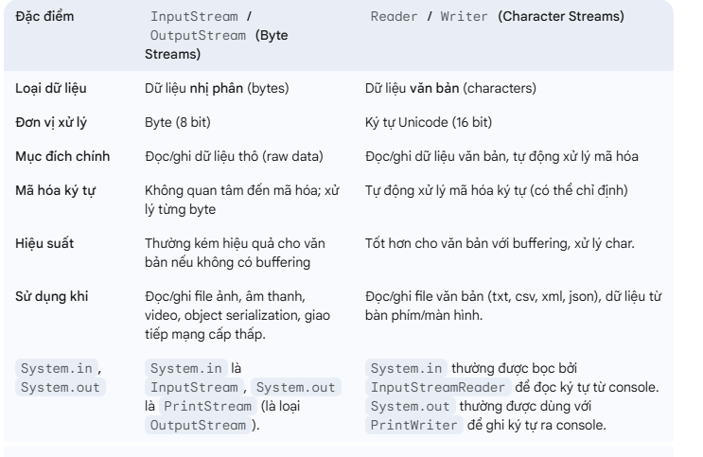
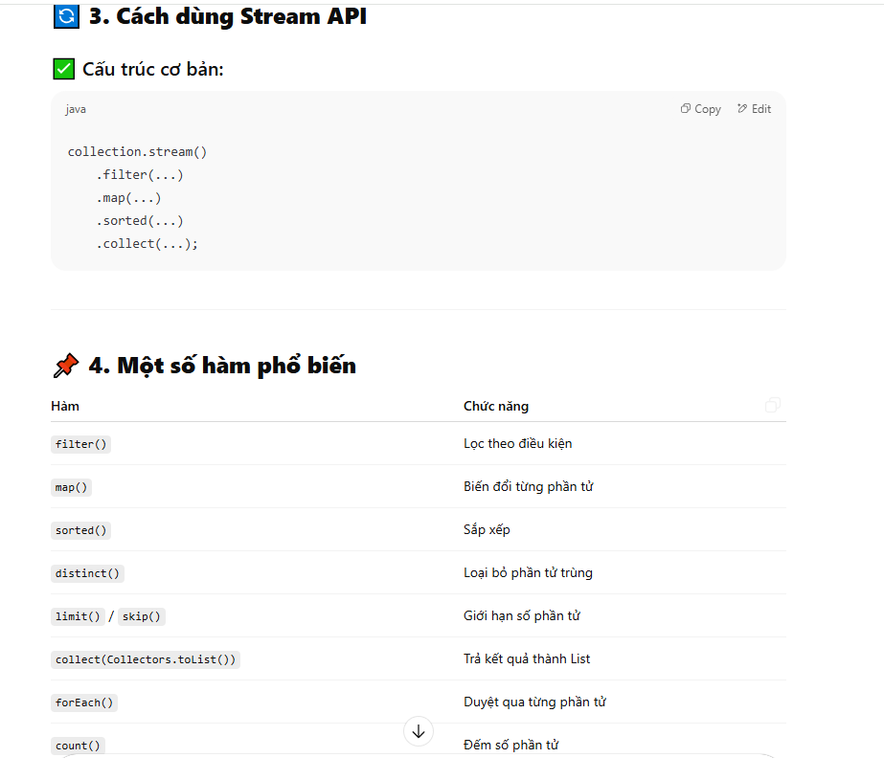

 |  | for (int i = 1; i <= 5 ; i++ ){ String index = String.valueOf(i); System.out.println(index.repeat(i));

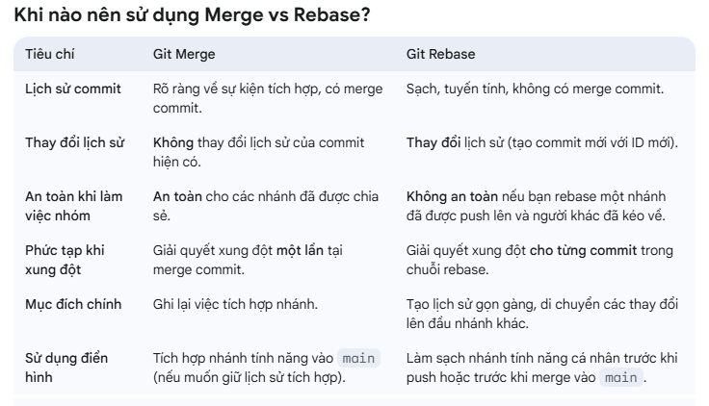

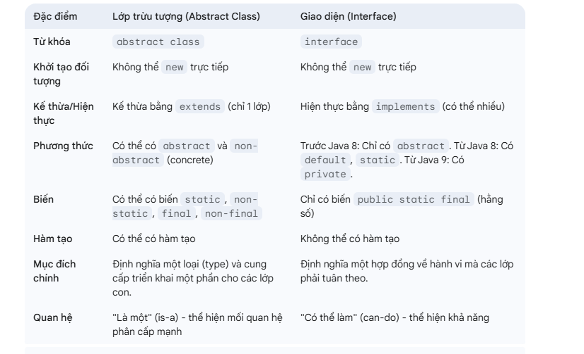

PHẦN 4: Hooks của React 18 (Concurrent Features) 17. useId dùng làm gì? Tạo ra một chuỗi ID ngẫu nhiên, độc nhất. Cực kỳ an toàn khi dùng cho thuộc tính id của các thẻ HTML liên quan đến Accessibility (như nối <label> với <input>) mà không sợ đụng độ khi SSR (Server-Side Rendering). 18. useTransition là gì? Đánh dấu một thay đổi state là "không khẩn cấp". Giúp giao diện vẫn mượt mà, không bị đơ trong lúc chờ React render các tính toán quá nặng. 19. useDeferredValue dùng khi nào? Giống như tính năng Debounce. Nó giúp hoãn lại việc cập nhật giao diện của một biến cho đến khi trình duyệt rảnh rỗi. Dùng rất nhiều ở chức năng Search (chờ người dùng gõ xong mới render list kết quả nặng). 20 & 21. useSyncExternalStore và useInsertionEffect? useSyncExternalStore: Hook chuyên dụng để đọc data từ một kho dữ liệu bên ngoài React (như Redux, Zustand) mà không bị lỗi tearing (rách giao diện). useInsertionEffect: Hook chạy TRƯỚC CẢ lúc React chạm vào DOM. Thường chỉ dành cho các tác giả viết thư viện CSS-in-JS (như Styled Components) để nhét style vào <head> nhằm tránh chớp nháy Layout. | 